99)HW추가수정사항
HW 추가 수정 필요한 사항

No. | Issued by | 수정 필요 항목 | Description | 반영 여부 | Remark
1 | 이동철 | parallel in/out 회로에 사용되는 TLP293-4 의 outside | LED 쪽의 reverse voltage rating 은 5V 임 | Done
 |  | 측에 배선 역방향 되었을때 protection 을 위한 diode | Tr 쪽의 Vce reverse voltage rating 은 7V 임 |  | Horiba 제품 구성
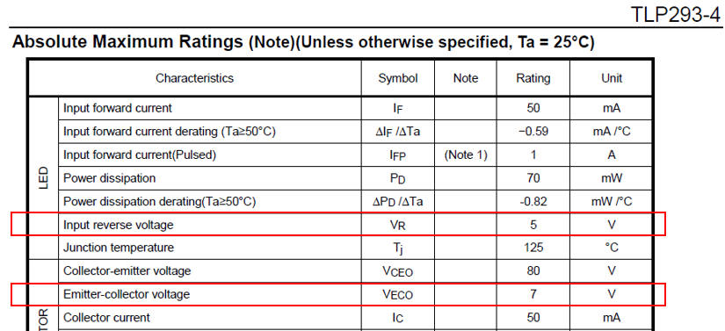
 |  | 추가 필요함

2 | 이동철 | J115-J118 silk 란에 RTD 연결 그림 추가 |  | Done
 |  | 회로도 상에도 표기 변경

3 | 이동철 | SW2 관련 수정 사항 | 1. 회로도 상의 library 수정 | Done
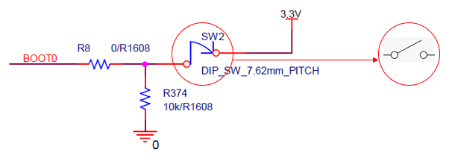

 |  |  | 2. PCB silk 에 SW2 (DIP switch) 조립방향 marking 및 on/off 표시할 것
 |  |  | 3. hole size 과도하게 큼, 변경할것

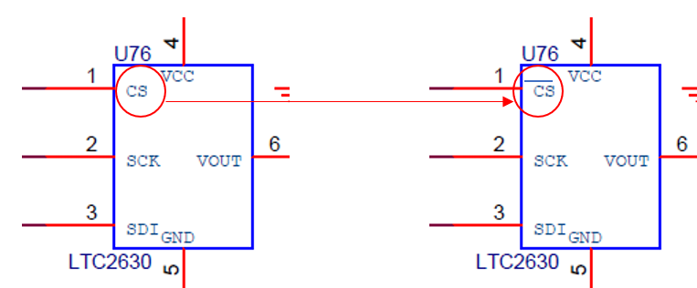
4 | 이동철 | 회로도상의 LTC2630 library 변경 |  | Done

5 | 이동철 | power isolation (AC 1, 2차측 분리) | 기구 고정홀 6개에 power isolation (1, 2차 분리) 을 위해 pattern 걷어내야 함.
 |  |  | creepage distance, clearance 거리 5mm 이상 확보 (rule of thumb)
 |  |  | bolt 머리 크기 감안하여야 함
6 | 이동철 | UV/IR LED main board 정전류 제어 | UV/IR LED 의 전류 제어를 main board 상의 정전류 제어회로를 이용할 경우 | Done
 |  |  | Wiki Optics 에서 제작한 UV LED 및 IR LED 보드상의 회로와의 power mismatch 에 의한
 |  |  | 문제 가능성이 있어 다음과 같이 수정이 필요 함.
 |  |  | L20, L21 : Not assemble
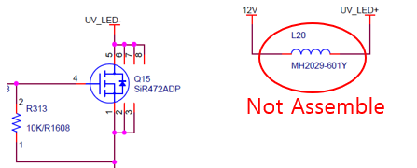

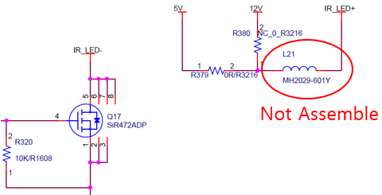

7 | 이동철 | PCB issue (2 pin) 을 GPIO 에 할당 할 것 |  | Done
 |  | GPIO_I10, I11
8 | 이동철 | R375 값 변경 (1 ohm --> 0 ohm) | RTD sensor 여러 개 설치시 오차 발생하는것 방지를 위해 | Done

9 | 이동철 | 4-20mA 수신 회로 오류 수정해야 함 | 1. R388 : not assemble 로 변경 | Done
 |  |  | 2. OP-AMP 회로 아래 그림과 같이 변경
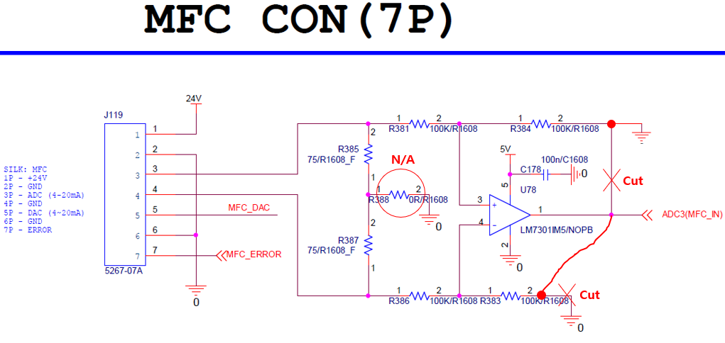

10 | 이동철 | UV LED 구동 전류 sense 저항값 변경 | 1. R326, R329 : 62 ohm x 2ea --> 24 ohm x 2ea | Done
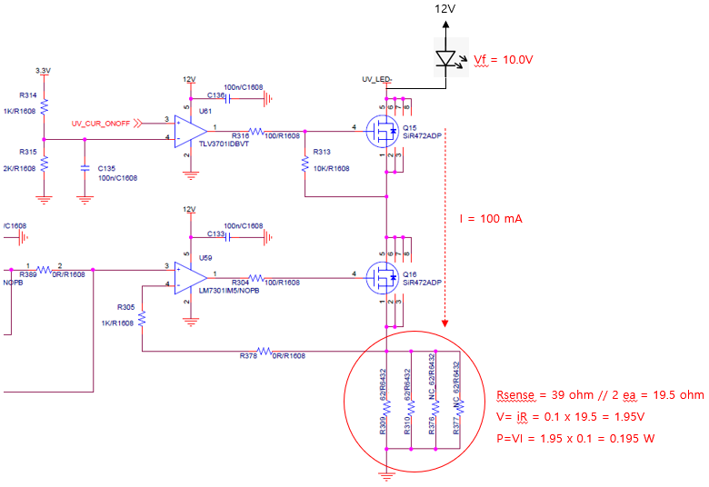

11 | 이동철 | IR LED 구동 전류 sense 저항값 변경 | 1. R309, R310 : 62 ohm x 4ea --> 27 ohm x 4ea : 6.75 ohm | Done
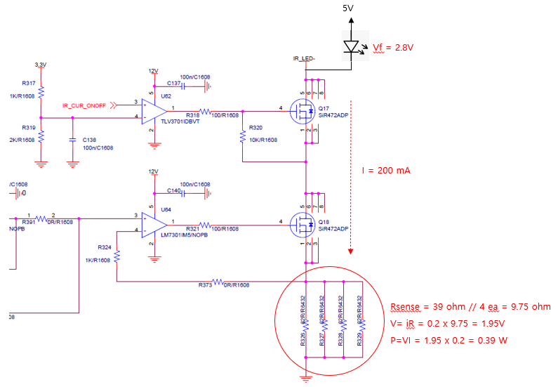

12 | 이동철 | Nextion LCD 연결 connector 4핀으로 변경 | 1. Nextion LCD 연결 connector 4 pin 으로 변경 해야 함
 |  |  | 2. Nextion LCD 연결 tx/rx 는 MCU 와 바로 연결해야 함
 |  |  | 향후 PCB 수정시 중간에 buffer 사용하는것이 좋음 (TXS0104E)
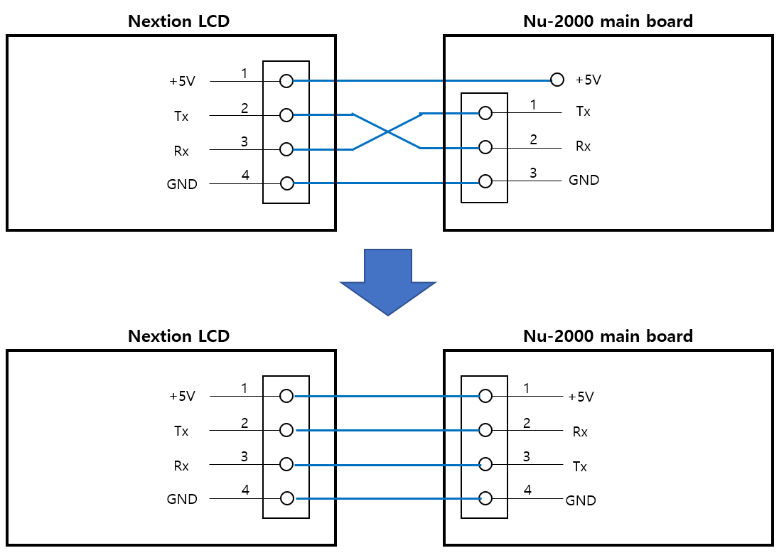

13 | 이동철 | PD 단 termination 저항 추가, gain 2x |  | Done
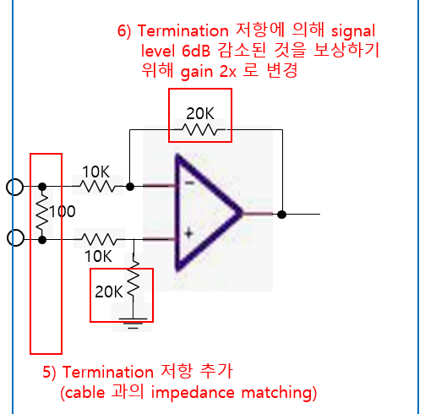

14 | 이동철 | RS-485 isolation 회로 변경
15 | 이동철 | PID controller RS-232/RS-485 회로 확인후 변경

16 | 이동철 | UV IR LED/LD 구동 회로 변경 | - connector pin 수, 배열 변경 - LD 용 EN signal 추가
17 | 이동철 | UV IR PD 회로 변경 | - connector pin 수, 배열 변경 - I2C 연결 및 pull-up 저항값 변경 (10K --> 1K)
18 | 이동철 | power 회로 변경 | - LM2576 ???
19 | 이동철 | UV/IR LED/LD 회로 보완 | - signal line 에 +12V 와의 short 대비 protection diode 추가
20 | 이동철 | photo coupler 회로 보완 | - photo diode 에 흐르는 전류 는 5mA 로 setting +24V --> R = 4.7Kohm (3216 type) +3.3V --> R = 620 ohm (1608 type)
21 | 이동철

01-2) IAP
1. IAP (In-circuit Application Programming) 관련
1) STM32F407 Boot Configuration 관련
a) STM32F407 은 Boot pin 2ea 의 설정상태에 따라 Booting 동작을 선택할 수 있다.

 | Boot 1 | Boot 0 | Boot Operation |  | Remark
 | x | 0 | Main Flash memory |  | - IAP 설치되어 살아날때 약 2초간 S/W upgrade 경우인지 판단하여 S/W upgrade 를 하거나 그냥 살아나거나를 판단. - IAP program 이 address 0x800_0000 ~ 0x800_FFFF 를 사용하므로 Application program 은 address 0x801_0000 ~ 0x80F_FFFF 를 사용하여야 한다.
 | 0 | 1 | System memory |  | - 최초에 IAP 를 program 하기위해 한 번 사용함. - embedded bootloader 가 내장되어 Flash memory 를 reprogram 하는 용도로 사용됨. - UART1/UART3/USB 를 사용함
 | 1 | 1 | Embedded SRAM |  | unused

b) 보드가 최초 조립된 이후 DIP switch 를 System memory boot 로 설정한후 System memory boot 기능을 이용하여 미리 작성해둔 IAP 이미지를 Main Flash memory 에 program 한다.
c) 이후 DIP switch 는 Main Flash memory boot 상태로 설정하며 DIP switch 설정을 다시 변경할 경우는 없다.
d) IAP 가 program 된 후에는 Application S/W upgrade 는 serial port #1 을 이용하여 수행한다.
- 필요한 시리얼 통신 프로그램 : YMODEM 으로 파일 upload 가 가능해야 함. (ex. ExtraPutty 등)
- IAP 를 이용한 upgrade mode 상태로 진입하는 방법 : 보드 reset 후 1.5초 이내에 시리얼 통신 프로그램에서 ESC 버튼을 3회 이상 입력
- 필요한 application S/W format : binary
- serial port 설정 : 115200 baud, 1 stop bit, no parity

2) IAP 제작
a) Github 에 있는 STM32F4 의 IAP source 를 참조하여 제작함
- https://github.com/eziya/STM32F4_HAL_IAP_UART 에서 source downloiad 함
- source 수정 내용은 https://blog.naver.com/eziya76/221552811740 의 설명 참조 함
b) CubeIDE tool 에서 new project 생성함
- new project 생성
- pin 설정 : external clock(bypass mode), USART1 pin 번호 설정,
- clock configuration(HSE, use PLL, 168MHz) 설정
- source generation 함
c) 생성한 new project 에 download 한 파일들 추가 및 변경 내용들 비교하여 반영 한다.
- 제일 중요한 내용 : STM32F407 의 MSP 는 0x20020000 이기 때문에, 원래 코드대로 0x2FFE0000 와 AND 연산하면 0x20020000 이 되기 때문에
정상적으로 Application 으로 Jump 를 하지 못하므로 0x2FFD0000 으로 변경한 부분

2. IAP 를 통한 upgrade 를 위해 Application 에서 반드시 수정해야 하는 부분
1) system_stm32f4xx.c : 아래와 같이 변경할 것
- application 의 시작 번지를 0x0801_0000 으로 변경하는 내용, CubeIDE 설치 버전에 따라 아래와 같이 수정이 다를수 있음

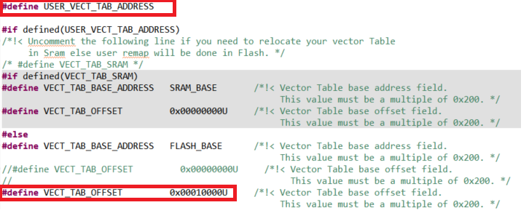

2) STM32F407IGHX.ld : 아래와 같이 수정해야 함
- application 의 시작 번지를 0x0801_0000 으로 변경하는 내용

3. Flash Memory Map
1) IAP : sector 0 에 위치하며 sector 4 ~ 11 이 user application SW 저장 됨
sector 1, 2, 3 은 environment config 저장을 위해 reserve 함, 일단 sector 3 을 config 저장 위치로 사용 함
Flash memory 의 특정 sector 를 환경 변수 저장 공간으로 사용함으로 보드상에 있는 EEPROM 은 사용하지 않음

Address | Flash Sector | Size | Nu-2000 Main controller S/W
80F_FFFF | Sector 11 | 128 K
80E_0000 |  | #7
 | Sector 10 | 128 K
80C_0000 |  | #6
 | Sector 9 | 128 K
80A_0000 |  | #5
 | Sector 8 | 128 K
808_0000 |  | #4
 | Sector 7 | 128 K
806_0000 |  | #3
 | Sector 6 | 128 K
804_0000 |  | #2
 | Sector 5 | 128 K
802_0000 |  | #1
 | Sector 4 | 64 K | User App program SW starts from here address : 0x801_0000
801_0000 |  | #1
 | Sector 3 | 16 K | Reserved area for environment configure #1
800_C000 |  | #4
 | Sector 2 | 16 K | Reserved area for environment configure #2
800_8000 |  | #3
 | Sector 1 | 16 K | Reserved area for environment configure #3
800_4000 |  | #2
 | Sector 0 | 16 K | IAP program start from 0x800_0000 and jump to user app SW at 0x801_0000
800_0000 |  | #1

Environment data
- Flash sector 3 은 512 byte 씩 32 개의 env_parm group 으로 구성 된다.
- Flash memory 의 특성상 erase 시 모든 bit 가 1 이 되며 1 --> 0 으로 write 는 항상 가능한 특성을 이용함
- 이러한 형태로 구성하는 이유는 Flash erase 횟수를 최소화하기 위함 (Flash erase 가능 횟수 : 10,000 회로 통상적인 Flash memory 의 erase 가능 횟수 100,000 회에 비해 작기 때문)
즉, 1회 erase 후 31 번을 write 할 수 있음으로 마치 310,000 회를 write 하는 효과를 볼 수 있음

- 1 parm = 4 byte 로 구성
- 1 group = 128 개의 parm 으로 구성
- 첫번째 group 은 env table 의 version 및 env_parm group 중 valid 한것이 어느것인지 판단하는 용도로 사용
- 실제 valid 한 group 은 1개만 존재함
- env parm group 30 까지 쓴 다음에 Flash sector erase 수행하고 다시 env group 0 번 부터 write 함

Note : Flash erase/program 관련 변동사항 있음 (IDE 버전에서 변경된것으로 추정됨)
erase/program 시 반드시 HAL_FLASH_Unlock(); 과 HAL_FLASH_Lock(); 을 추가해야 함
program 시에는 매번 write 하기 전에 __HAL_FLASH_CLEAR_FLAG(FLASH_FLAG_EOP | FLASH_FLAG_OPERR | FLASH_FLAG_WRPERR | FLASH_FLAG_PGAERR | FLASH_FLAG_PGSERR ); 가 추가되어야 함

sector #3 |  |  | base_address = 0x0800_C000 |  |  |  |  |  |  |  |  |  | 저장 횟수 : 126 | 63
 | 0 | 1 | 2 | 3 | 4 | 5 | 6 | 7 | 8 | 9 | A | B | C | D | E | F
0x0000 | A | T | I | K | _ | E | N | V | _ | 0 | . | 1 |  |  |  |  | Env version
0x0010 | 0.. 7 | 8.. 15 | 16.. 23 | 24.. 31 |  |  |  |  |  |  |  |  |  |  |  |  | usage bit flag : 0(used), 1(not used)
0x0020 |  |  |  |  |  |  |  |  |  |  |  |  |  |  |  |  | unused
0x0030
0x0040
0x0050
0x0060
0x0070 |  |  |  |  | reserved
0x0080
0x0090
0x00A0
0x00B0
0x00C0
0x00D0
0x00E0
0x00F0
0x0100 | CAL parm 10 |  |  |  | CAL parm 11 |  |  |  | CAL parm 12 |  |  |  | CAL parm 13 |  |  |  | calibration data back-up
0x0110 | CAL parm 14 |  |  |  | CAL parm 15 |  |  |  | CAL parm 16 |  |  |  | CAL parm 17
0x0120 | CAL parm 18 |  |  |  | CAL parm 19 |  |  |  | CAL parm 20 |  |  |  | CAL parm 21
0x0130 | CAL parm 22 |  |  |  | CAL parm 23 |  |  |  | CAL parm 24 |  |  |  | CAL parm 25
0x0140 | CAL parm 26 |  |  |  | CAL parm 27 |  |  |  | CAL parm 28 |  |  |  | CAL parm 29
0x0150 | CAL parm 30 |  |  |  | CAL parm 31 |  |  |  | CAL parm 32 |  |  |  | CAL parm 33
0x0160 | CAL parm 34 |  |  |  | CAL parm 35 |  |  |  | CAL parm 36 |  |  |  | CAL parm 37
0x0170 | CAL parm 38 |  |  |  | CAL parm 39
0x0180 |  |  |  |  |  |  |  |  |  |  |  |  |  |  |  |  | unused
0x0190
0x01A0
0x01B0 |  |  |  |  | reserved
0x01C0
0x01D0
0x01E0
0x01F0
0x0200 | parm 0 |  |  |  | parm 1 |  |  |  | parm 2 |  |  |  | parm 3 |  |  |  | parm group 0
0x0210 | parm 4 |  |  |  | parm 5 |  |  |  | parm 6 |  |  |  | parm 7
. . .
0x03F0 | parm 124 |  |  |  | parm 125 |  |  |  | parm 126 |  |  |  | parm 127
0x0400 | parm 0 |  |  |  | parm 1 |  |  |  | parm 2 |  |  |  | parm 3 |  |  |  | parm group 1
. . .
0x05F0 | parm 124 |  |  |  | parm 125 |  |  |  | parm 126 |  |  |  | parm 127
0x0600 | parm 0 |  |  |  | parm 1 |  |  |  | parm 2 |  |  |  | parm 3 |  |  |  | parm group 2
. . .
0x07F0 | parm 124 |  |  |  | parm 125 |  |  |  | parm 126 |  |  |  | parm 127
. . .
0x3E00 | parm 0 |  |  |  | parm 1 |  |  |  | parm 2 |  |  |  | parm 3 |  |  |  | parm group 30
. . .
0x3FF0 | parm 124 |  |  |  | parm 125 |  |  |  | parm 126 |  |  |  | parm 127

03) LED
UV/IR LED Control

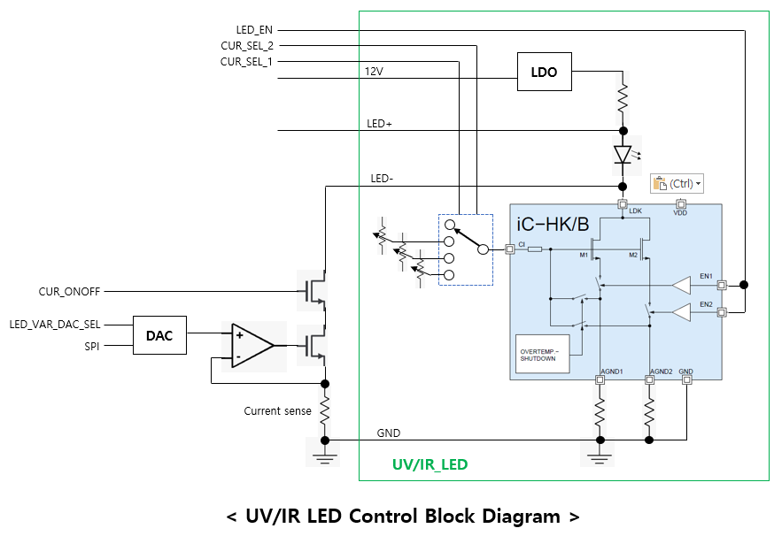
1. UV/IR LED 제어
- UV LED board 및 IR LED board 가 별도로 있음, 동일한 회로에 LED type 만 다름
- LED 밝기 제어 : 고정전류 3가지중 하나를 선택할수 있는 동작, 또는 가변 정전류 동작을 선택할 수 있음
- 구성도는 아래 그림과 같음

2. Fixed current mode
- CUR_SEL_2/1 : 이미 정의된 3종류의 current 를 선택함
- LED_EN : LED on/off 제어
CUR_SEL_2 | CUR_SEL_1 | Function
0 | 0 | Variable current mode 사용
0 | 1 | Fixed current #1 사용
1 | 0 | Fixed current #2 사용
1 | 1 | Fixed current #3 사용
- Note : Variable current mode 용 signal : CUR_ONOFF(0:off), LED_VAR_DAC_SEL(1) 이어야 함

3. Variable current mode
- CUR_ONOFF : variable current mode 의 LED on/off 제어
- LED_VAR_DAC_SEL : variable current mode 용 DAC 선택 (low active chip select)
- SPI : DAC data 전송은 SPI 를 사용 함

- Note : Fixed current mode 용 signal : LED_EN(0:off), CUR_SEL_2/1(0) 이어야 함

4. LED on/off & PD measure control method
1) use timer_3 (for UV LED) and timer_4 (for IR LED) |  |  |  |  |  |  |  |  | LED on & PD measure interval (100 msec)
2) LED brightness control : 2 ways, (3 Fixed mode, variable mode) |  |  |  |  |  |  | LED on time (1usec ~ 65msec)
- 3 Fixed mode : use pre-defined 3 brightness level
- variable mode : use 0~100% linear brightness level |  |  |  | UV/IR LED on/off |  |  |  | on time |  |  |  |  |  |  |  |  |  |  |  |  | on time
3) LED on/off control
- LED on/off control : do at every 100 msec |  |  |  | measure signal |  |  | measure_delay |  |  |  |  |  |  |  |  |  |  |  |  | measure_delay
- programmable LED on time : 1 usec base, range 1 usec ~ 65 msec
- LED off time = (100 msec - LED_on_time) |  |  |  | ADC
4) PD level sensing |  |  |  |  |  |  |  |  |  |  |  | AD conversion 10 times, calc avg.
- programmable ADC start point : use measure delay
- AD conversion : measure 10 times and takes average value |  |  |  |  |  |  |  |  |  |  |  |  |  | timer expire interrupt
- PD level sensing : takes average of 20 ADC value ( 20 x 100 msec = 2 sec) |  |  |  |  |  |  |  |  |  |  |  |  |  | 1. timer stop
 |  |  |  |  |  |  |  |  |  |  |  |  |  | 2. LED off
5. Control parameters
- Timer_3 : UV LED on timer (output compare mode) |  |  |  |  |  |  |  |  |  |  |  | timer comapre interrupt
- Timer_4 : IR LED on timer (output compare mode) |  |  |  |  |  |  |  |  |  |  |  | 1. ADC 10 times for reference PD
- Timer output capture register : used for measure_delay |  |  |  |  |  |  |  |  |  |  |  | 2. ADC 10 times for sense PD
- Timer resolution (= prescaler output) = 1 usec |  |  |  |  |  |  |  |  |  |  |  | 3. calculate average
- Timer range (ARR register) = 1 ~ 65535, = 1 usec ~ 65,535 usec(= 65 msec)
 |  |  |  |  |  | main 100msec task : LED on
- variables |  |  |  |  |  | 1. LED on
1) UV(IR)_LED_OP_MODE |  |  | Fixed_3_mode(0), Variable_mode(1) |  |  | 2. timer ARR = on time, timer OCR = measure delay
2) UV(IR)_LED_FIXED3_Brightness |  |  | Fixed_3_mode(0/1/2/3) |  |  | 3. timer start
3) UV(IR)_LED_VAR_Brightness |  |  | 1 ~ 100 % (UV LED, 100% = 100 mA), (IR LED, 100% = 200 mA)
4) UV(IR)_LED_ON_TIME |  |  | UV(IR) LED on time, range 1usec ~ 65000 usec(65 msec), default 10 msec
5) UV(IR)_LED_MEAS_DELAY |  |  | UV(IR) LED measure delay, range 1 usec ~ 65000 usec(65 msec), default = (UV_LED_ON_TIME - 1) msec

 |  |  |  |  | 0 ms | 10 ms |  | 20 ms |  | 30 ms |  | 40 ms |  | 50 ms |  | 60 ms | 70 ms | 80 ms | 90 ms |  | 100 ms |  | 110 ms | 120 ms | 130 ms | 140 ms |  | 150 ms |  | 160 ms | 170 ms | 180 ms | 190 ms |  | 200 ms |  | 210 ms | 220 ms | 230 ms | 240 ms |  | 250 ms |  | 260 ms

 |  |  |  | UV LED on/off |  |  |  | on |  |  |  |  |  |  |  |  | off |  |  |  |  |  |  | on |  |  |  |  |  |  | off |  |  |  |  |  |  | on

 |  |  |  | measure trigger

 |  |  |  | ADC |  |  |  |  |  |  |  |  |  |  | ADC |  |  |  |  | ADC |  |  |  |  |  |  |  |  | ADC |  |  |  |  | ADC |  |  |  |  |  |  |  |  | ADC

 |  |  |  | IR LED on/off |  |  |  | off |  |  |  |  |  |  |  |  | on |  |  |  |  |  |  | off |  |  |  |  |  |  | on |  |  |  |  |  |  | off

 |  |  |  | measure trigger

 |  |  |  | ADC |  |  |  |  |  |  |  |  | ADC |  |  |  |  |  |  |  |  | ADC |  |  |  |  | ADC |  |  |  |  |  |  |  |  | ADC |  |  |  |  | ADC

 |  |  |  |  |  |  |  |  |  |  | LED on/off interval (100 msec)
 |  |  |  |  |  | LED on duration (20/30/40/50 msec 또는 항시 on)

 |  |  |  | UV/IR |  |  |  | UV/IR LED/LD on |  |  |  |  |  |  |  | UV/IR LED/LD off |  |  |  |  | UV/IR LED/LD on
 |  |  |  | LED 또는 LD |  |  | - UV LED : PARM 62, 64 |  |  |  |  |  |  |  |  |  |  |  |  | - UV LED : PARM 62, 64
 |  |  |  |  |  |  | - IR LED : PARM 67, 69 |  |  |  |  |  |  |  |  |  |  |  |  | - IR LED : PARM 67, 69

 |  |  |  | PD sensor

07-1) RTD
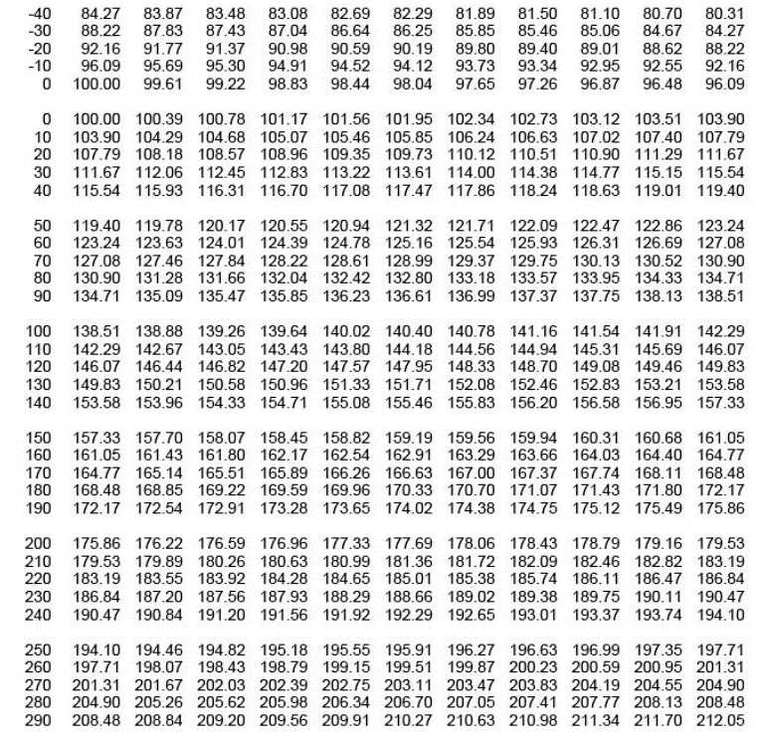
RTD temperature sensor

1. RTD(PT100) temperature sensor
main board 에 총 4개의 RTD sensor(3 wire) 가 부착 될 수 있음
- RTD#1 : external ADC(MCP3427, ch 1, 16-bit resolution) 사용
- RTD#2 : external ADC(MCP3427, ch 2, 16-bit resolution) 사용
- RTD#3 : internal ADC(MCU, ADC1, 12-bit resolution) 사용 --> test purpose
- RTD#4 : internal ADC(MCU, ADC2, 12-bit resolution) 사용 --> test purpose

2. Wheatstone bridge 로 회로 구성
상세 회로 구성 및 gain 설정, resolution 등은 아래 그림 참조
 |  |  | < RTD #1/#2 interface 회로 > |  |  |  |  |  |  |  | < RTD #3/#4 interface 회로 >
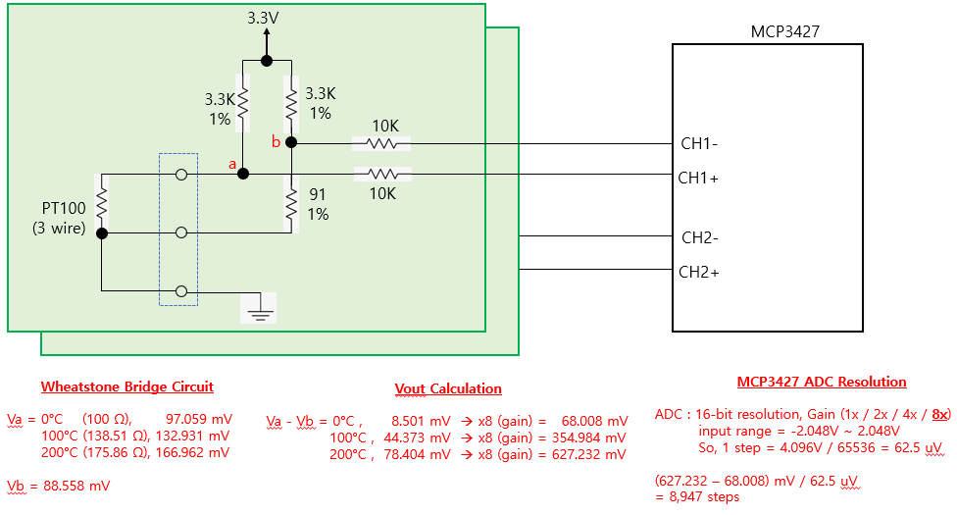
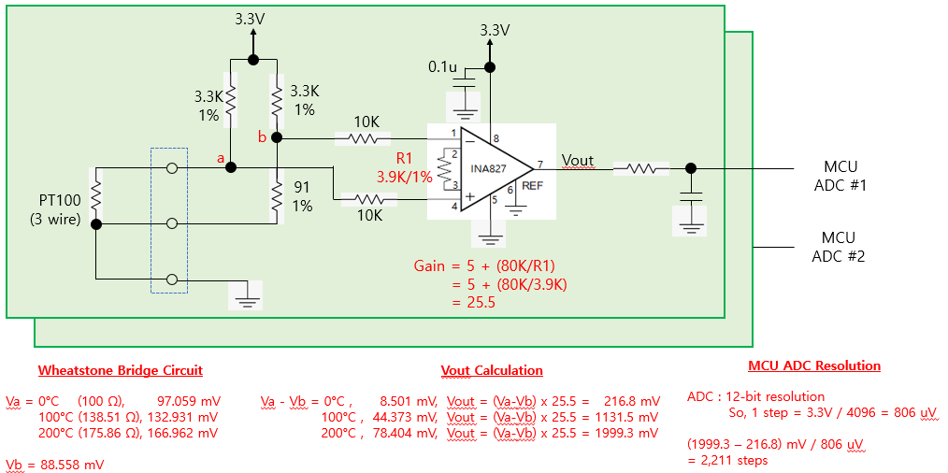

 |  |  |  | 예상 온도 resolution = 0.03 °C |  |  |  |  |  |  |  |  |  | 예상 온도 resolution = 0.1 °C

3. Error cases
1) PT100 이 연결되지 않은 경우 |  |  | : Va = 3.3V, Vb = 3.3V, (Va - Vb = 0 V) --> 0<= ADC value <= 500
2) PT100 이 배선 short 된 경우 |  |  | : Va = 0V, Vb = 88 mV, (Va - Vb = -88 mV) --> ADC value < 0

4. Calibration |  |  |  |  |  |  |  |  |  |  | R1 | R4 | R2 | R3 | R2//R3 | R1+R4+(R2//R3) |  | R1 | R4 | R2 | R3 | R2//R3 | R1+R4+(R2//R3) | R1 | R4 | R2 | R3 | R2//R3 | R1+R4+(R2//R3)
- 조립 부품 오차에 의한 영향이 발생할 수 밖에 없으므로 조립된 보드별로 별도의 calibration 이 필요 함 |  |  |  |  |  |  |  |  |  |  | 82 | 8.2 | 10 | 0 | 0 | 90.2 |  | 120 | 9.1 | 10 | 0 | 0 | 129.1 | 150 | 16.4 | 10 | 0 | 0 | 166.4
- calibration 한 값을 저장할 수 있어야 함 |  |  |  |  |  |  |  |  |  |  | 82 | 8.2 | 10 | 100 | 9.0909090909 | 99.290909091 |  | 120 | 9.1 | 10 | 100 | 9.0909090909 | 138.19090909 | 150 | 16.4 | 10 | 100 | 9.0909090909 | 175.49090909
- calibration 을 위해 RTD 온도 0°C, 100°C, 200°C 에 해당하는 저항값을 정밀하고 맞춘 calibration jig 가 필요 함 |  |  |  |  |  |  |  |  |  |  | 82 | 8.2 | 10 | 200 | 9.5238095238 | 99.723809524 |  | 120 | 9.1 | 10 | 200 | 9.5238095238 | 138.62380952 | 150 | 16.4 | 10 | 200 | 9.5238095238 | 175.92380952
 |  |  |  |  |  |  |  |  |  |  | 82 | 8.2 | 10 | 400 | 9.756097561 | 99.956097561 |  | 120 | 9.1 | 10 | 400 | 9.756097561 | 138.85609756 | 150 | 16.4 | 10 | 400 | 9.756097561 | 176.15609756
1) 0°C RTD resistance : 100.00 Ω |  |  | ---> 82 + 8.2 + ( 10 // 2K VR ) |  |  |  |  |  |  |  | 82 | 8.2 | 10 | 600 | 9.8360655738 | 100.03606557 |  | 120 | 9.1 | 10 | 600 | 9.8360655738 | 138.93606557 | 150 | 16.4 | 10 | 600 | 9.8360655738 | 176.23606557
 |  |  |  |  |  |  |  |  |  |  | 82 | 8.2 | 10 | 800 | 9.8765432099 | 100.07654321 |  | 120 | 9.1 | 10 | 800 | 9.8765432099 | 138.97654321 | 150 | 16.4 | 10 | 800 | 9.8765432099 | 176.27654321
2) 100°C RTD resistance : 138.51 Ω |  |  | ---> 120 + 9.1 + ( 10 // 2K VR ) |  |  |  |  |  |  |  | 82 | 8.2 | 10 | 1000 | 9.900990099 | 100.1009901 |  | 120 | 9.1 | 10 | 1000 | 9.900990099 | 139.0009901 | 150 | 16.4 | 10 | 1000 | 9.900990099 | 176.3009901
 |  |  |  |  |  |  |  |  |  |  | 82 | 8.2 | 10 | 1200 | 9.9173553719 | 100.11735537 |  | 120 | 9.1 | 10 | 1200 | 9.9173553719 | 139.01735537 | 150 | 16.4 | 10 | 1200 | 9.9173553719 | 176.31735537
3) 200°C RTD resistance : 175.86 Ω |  |  | ---> 150 + 8.2 + 8.2 + ( 10 // 2K VR ) |  |  |  |  |  |  |  | 82 | 8.2 | 10 | 1400 | 9.9290780142 | 100.12907801 |  | 120 | 9.1 | 10 | 1400 | 9.9290780142 | 139.02907801 | 150 | 16.4 | 10 | 1400 | 9.9290780142 | 176.32907801
 |  |  |  |  |  |  |  |  |  |  | 82 | 8.2 | 10 | 1600 | 9.9378881988 | 100.1378882 |  | 120 | 9.1 | 10 | 1600 | 9.9378881988 | 139.0378882 | 150 | 16.4 | 10 | 1600 | 9.9378881988 | 176.3378882
 |  |  |  |  |  |  |  |  |  |  | 82 | 8.2 | 10 | 1800 | 9.9447513812 | 100.14475138 |  | 120 | 9.1 | 10 | 1800 | 9.9447513812 | 139.04475138 | 150 | 16.4 | 10 | 1800 | 9.9447513812 | 176.34475138
5. Calibration & temperature calculation method |  |  |  |  |  |  |  |  |  |  | 82 | 8.2 | 10 | 2000 | 9.9502487562 | 100.15024876 |  | 120 | 9.1 | 10 | 2000 | 9.9502487562 | 139.05024876 | 150 | 16.4 | 10 | 2000 | 9.9502487562 | 176.35024876
1) Case 1 : 16-bit ADC, pt100 저항값 계산 방법 |  |  |  |  |  |  |  |  |  |  |  |  |  |  |  |  |  |  |  |  |  |  |  |  | 8.2 + 8.2
- 전체 계산의 흐름은 아래의 계산 공식을 이용한다.
- 16-bit ADC 사용시 resolution 은 약 0.03°C 임
a) 기준 저항을 이용하여 reference ADC value 를 저장한다. (0°C, 100°C, 200°C) |  |  |  |  |  |  |  |  |  |  | R1 | R4 | R2 | R3 | R2//R3 | R1+R4+(R2//R3)
b) reference ADC value 가 ±10% 범위(아래표에 기입됨) 를 벗어나면 main board 조립불량이 의심됨 |  |  |  |  |  |  |  |  |  |  | 91 | 0 | 43 | 0 | 0 | 91
c) 주어진 ADC value 에 대해 아래 계산 공식을 이용하여 Rx 값을 계산 한다. |  |  |  |  |  |  |  |  |  |  | 91 | 0 | 43 | 100 | 30.06993007 | 121.06993007
 | case 1) (ref_0_val) > adc_val_x |  |  |  |  |  |  |  |  |  | 91 | 0 | 43 | 300 | 37.609329446 | 128.60932945
 | Rx = 100 - (138.51-100)/(ref_100 - ref_0) x (ref_0 - adc_val_x) |  |  |  |  |  |  |  |  |  | 91 | 0 | 43 | 500 | 39.594843462 | 130.59484346
 | = 100 - 38.51/(ref_100 - ref_0) x (ref_0 - adc_val_x) |  |  |  |  |  |  |  |  |  | 91 | 0 | 43 | 1000 | 41.227229147 | 132.22722915
 | case 2) (ref_0_val) <= adc_val_x <= (ref_100_val) |  |  |  |  |  |  |  |  |  | 91 | 0 | 43 | 2000 | 42.094958395 | 133.09495839
 | Rx = (138.51-100)/(ref_100 - ref_0) x (adc_val_x - ref_0) + 100 |  |  |  |  |  |  |  |  |  | 91 | 0 | 43 | 3000 | 42.392375945 | 133.39237594
 | = 38.51/(ref_100 - ref_0) x (adc_val_x - ref_0) + 100 |  |  |  |  |  |  |  |  |  | 91 | 0 | 43 | 4000 | 42.542666337 | 133.54266634
 | case 3) ref_100_val) < adc_val_x <= (ref_200_val) |  |  |  |  |  |  |  |  |  | 91 | 0 | 43 | 5000 | 42.633353163 | 133.63335316
 | Rx = (175.86-138.51)/(ref_200 - ref_100) x (adc_val_x - ref_100) + 138.51 |  |  |  |  |  |  |  |  |  | 91 | 0 | 43 | 6000 | 42.694026146 | 133.69402615
 | = 37.35/(ref_200 - ref_100) x (adc_val_x - ref_100) + 138.51 |  |  |  |  |  |  |  |  |  | 91 | 0 | 43 | 7000 | 42.737469828 | 133.73746983
d) 계산된 Rx 값에서 아래 PT100 온도별 저항값 table 을 이용하여 가장 근접한 온도를 찾는다. |  |  |  |  |  |  |  |  |  |  | 91 | 0 | 43 | 8000 | 42.770110655 | 133.77011066
e) 소수점 단위는 table 상의 1°C 차이값에서 근사치로 계산한다. |  |  |  |  |  |  |  |  |  |  | 91 | 0 | 43 | 9000 | 42.795532456 | 133.79553246
 |  |  |  |  |  |  |  |  |  |  | 91 | 0 | 43 | 10000 | 42.815891666 | 133.81589167

Vb = 3.3K x (91/(3.3K+91)) |  | 88.55795 | mV | 16-bit ADC bit resolution = |  | 0.0625 | mV |  |  |  |  |  | 12-bit ADC bit resolution = |  | 0.80566 | mV
Va = 3.3K x (Rx/(3.3K+Rx))

search temp integer value, N = pt100_table[N] <= Rx < pt100_table[N+1]
calculate decimal value = (Rx - pt100_table[N]) / (pt100_table[N+1] - pt100_table[N])

 | 16-bit ADC |  |  |  |  |  |  |  |  | 12-bit ADC
 | Rrtd | Va | (Va-Vb) | (Va-Vb) x 8 | ADC value | ADC setting range (±10%) |  | Rx | Temp. | Rrtd | Va | (Va-Vb) | (Va-Vb) x 25.5 | ADC value | ADC setting range (±10%) |  | Rx | Temp.
 | (ohm) | (mV) | (mV) | (mV) | (default) | -10% | 10% | (ohm) | (°C) | (ohm) | (mV) | (mV) | (mV) | (default) | -10% | 10% | (ohm) | (°C)
0°C | 100 | 97.05882 | 8.50087 | 68.00696 | 1088 | 979 | 1196 | 100 | 0 | 100 | 97.05882 | 8.50087 | 216.772185 | 269 | 242 | 295 | 100 | 0
0 +1 bit |  |  |  |  | 1089 |  |  | 100.01 | 0.03 |  |  |  |  | 270 |  |  | 100.03 | 0.08
10°C | 103.9 | 100.72858 | 12.17063 | 97.36504 | 1557 |  |  | 103.93 | 10.08 | 103.9 | 100.72858 | 12.17063 | 310.351065 | 385 |  |  | 103.94 | 10.1
20°C | 107.79 | 104.38055 | 15.8226 | 126.5808 | 2025 |  |  | 107.86 | 20.18 | 107.79 | 104.38055 | 15.8226 | 403.4763 | 500 |  |  | 107.84 | 20.13
50 |  |  |  |  | 3384 |  |  | 119.26 | 49.64 |  |  |  |  | 837 |  |  | 119.27 | 49.67
100°C | 138.51 | 132.93054 | 44.37259 | 354.98072 | 5679 | 5111 | 6246 | 138.51 | 100 | 138.51 | 132.93054 | 44.37259 | 1131.501045 | 1404 | 1263 | 1544 | 138.51 | 100
100 +1 bit |  |  |  |  | 5680 |  |  | 138.52 | 100.03 |  |  |  |  | 1405 |  |  | 138.54 | 100.08
150 |  |  |  |  | 7857 |  |  | 157.19 | 149.63 |  |  |  | 0 | 1943 |  |  | 157.2 | 149.66
200°C | 175.86 | 166.96242 | 78.40447 | 627.23576 | 10035 | 9031 | 11038 | 175.86 | 200 | 175.86 | 166.96242 | 78.40447 | 1999.313985 | 2481 | 2232 | 2729 | 175.86 | 200

6. PT 100 온도별 저항값 table

07-3) I2C_ADS1115
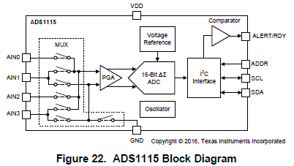
 | 1. I2C device : TI, ADS1115
 | - operating voltage : 3.3V or 5.0V (use 3.3V)
 | - 16-bit ADC, multiplexed 4 channel(single ended) or 2 channel(differential)
 | - internal voltage reference
 | - internal oscillator (1 MHz / 4 = 250 KHz)
 | - programmable data rate : 8 / 16 / 32 / 64 / 128 / 250 / 475 / 860 SPS
 | - PGA : ±6.144 / ±4.096 / ±2.048 / ±1.024 / ±0.512 / ±0.256 V
 | - resolution : 16-bit --> negative 출력은 발생할 수 없으므로 실제로는 15-bit resolution 임.
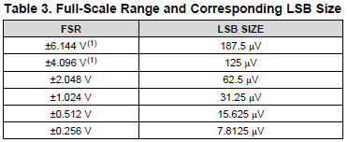

 | - one-shot mode or continuous mode

 | 2. I2C characteristic
 | 2-1) ADS1115 I2C characteristic
 | - I2C speed : minimum 10 KHz, standard mode 100 KHz, fast mode 400 KHz 지원
 | - fast mode (400 KHz) 로 동작 시키고 선로 길이 및 파형 보아 경우에 따라 100 KHz 로 낮출 가능성 있음.
 | - I2C address : 4 addresses can be selected by using 1 ADDR pin

 |  |  |  |  |  |  |  |  |  |  |  |  |  |  |  |  |  |  |  |  |  |  |  |  |  |  |  |  |  |  |  |  |  |  |  |  |  | UV PD I2C address
 |  |  |  |  |  |  |  |  |  |  |  |  |  |  |  |  |  |  |  |  |  |  |  |  |  |  |  |  |  |  |  |  |  |  |  |  |  | IR PD I2C address

 | 2-2) MCU I2C setting
 | - E2PROM 용으로 할당된 I2C #3 를 사용 함. (PCB revision 0.2 부터 사용 됨)

 | - I2C speed : 10 KHz ~ 400 KHz, 10KHz(100usec), 100KHz(10usec), 400KHz(2.5usec)

 | 3. I2C Control Timing


 | Read : 1st step | SCL |  |  |  |  |  |  | 1 |  | 2 |  | 3 |  | 4 |  | 5 |  | 6 |  | 7 |  | 8 |  | 9 |  | 1 |  | 2 |  | 3 |  | 4 |  | 5 |  | 6 |  | 7 |  | 8 |  | 9

 | (register select) | SDA |  |  |  |  |  | 1 |  | 0 |  | 0 |  | 1 |  | 0 |  | x |  | x |  | 0 W |  | ack |  | 0 |  | 0 |  | 0 |  | 0 |  | 0 |  | 0 |  | P 1 |  | P 0 |  | ack |  |  |  |  |  |  |  |  |  |  |  |  |  |  |  |  |  |  |  |  |  |  |  |  | conversion register : hold last ADC value

 |  |  |  |  | Start |  |  |  |  |  |  |  | address byte |  |  |  |  |  |  |  |  |  |  |  |  | address pointer register |  |  |  |  |  |  |  |  |  |  |  |  |  |  |  |  |  |  | Stop

 | Read : 2nd step | SCL |  |  |  |  |  |  | 1 |  | 2 |  | 3 |  | 4 |  | 5 |  | 6 |  | 7 |  | 8 |  | 9 |  | 1 |  | 2 |  | 3 |  | 4 |  | 5 |  | 6 |  | 7 |  | 8 |  | 9 |  | 1 |  | 2 |  | 3 |  | 4 |  | 5 |  | 6 |  | 7 |  | 8 |  | 9

 | (data read) | SDA |  |  |  |  |  | 1 |  | 0 |  | 0 |  | 1 |  | 0 |  | x |  | x |  | 1 R |  | ack |  | D 15 |  | D 14 |  | D 13 |  | D 12 |  | D 11 |  | D 10 |  | D 9 |  | D 8 |  | ack |  | D 7 |  | D 6 |  | D 5 |  | D 4 |  | D 3 |  | D 2 |  | D 1 |  | D 0 |  | ack

 |  |  |  |  | Start |  |  |  |  |  |  |  | address byte |  |  |  |  |  |  |  |  |  |  |  |  | data byte 1 |  |  |  |  |  |  |  |  |  |  |  |  |  |  |  |  |  | data byte 2 |  |  |  |  |  |  |  |  |  |  |  |  |  |  |  |  |  |  | Stop

 | Write | SCL |  |  |  |  |  |  | 1 |  | 2 |  | 3 |  | 4 |  | 5 |  | 6 |  | 7 |  | 8 |  | 9 |  | 1 |  | 2 |  | 3 |  | 4 |  | 5 |  | 6 |  | 7 |  | 8 |  | 9 |  | 1 |  | 2 |  | 3 |  | 4 |  | 5 |  | 6 |  | 7 |  | 8 |  | 9 |  | 1 |  | 2 |  | 3 |  | 4 |  | 5 |  | 6 |  | 7 |  | 8 |  | 9

 |  | SDA |  |  |  |  |  | 1 |  | 0 |  | 0 |  | 1 |  | 0 |  | x |  | x |  | 0 W |  | ack |  | 0 |  | 0 |  | 0 |  | 0 |  | 0 |  | 0 |  | P 1 |  | P 0 |  | ack |  | D 15 |  | D 14 |  | D 13 |  | D 12 |  | D 11 |  | D 10 |  | D 9 |  | D 8 |  | ack |  | D 7 |  | D 6 |  | D 5 |  | D 4 |  | D 3 |  | D 2 |  | D 1 |  | D 0 |  | ack

 |  |  |  |  | Start |  |  |  |  |  |  |  | address byte |  |  |  |  |  |  |  |  |  |  |  |  | address pointer register |  |  |  |  |  |  |  |  |  |  |  |  |  |  |  |  |  | data byte 1 |  |  |  |  |  |  |  |  |  |  |  |  |  |  |  |  |  | data byte 2 |  |  |  |  |  |  |  |  |  |  |  |  |  |  |  |  |  |  | Stop

 | 4. registers
 | - config register |  |  | 15 |  |  |  | 14 |  |  |  | 13 |  |  |  | 12 |  |  |  | 11 |  |  |  | 10 |  |  |  | 9 |  |  |  | 8 |  |  |  | 7 |  |  |  | 6 |  |  |  | 5 |  |  |  | 4 |  |  |  | 3 |  |  |  | 2 |  |  |  | 1 |  |  |  | 0
 |  |  |  | OS |  |  |  | MUX[2:0] |  |  |  |  |  |  |  |  |  |  |  | PGA[2:0] |  |  |  |  |  |  |  |  |  |  |  | MODE |  |  |  | DR[2:0] |  |  |  |  |  |  |  |  |  |  |  | COMP MODE |  |  |  | COMP POL |  |  |  | COMP LAT |  |  |  | COMP QUE[1:0]
 |  | default |  | 1 |  |  |  | 0 |  |  |  | 0 |  |  |  | 0 |  |  |  | 0 |  |  |  | 1 |  |  |  | 0 |  |  |  | 1 |  |  |  | 1 |  |  |  | 0 |  |  |  | 0 |  |  |  | 0 |  |  |  | 0 |  |  |  | 0 |  |  |  | 1 |  |  |  | 1

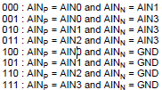
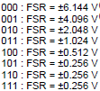
000 : 8 SPS, 125 ms
001 : 16 SPS, 62.5 ms
010 : 32 SPS, 31.25 ms
011 : 64 SPS, 15.625 ms
100 : 128 SPS, 7.8125 ms
101 : 250 SPS, 4 ms
110 : 475 SPS, 2.11 ms
111 : 860 SPS, 1.17 ms
 |  |  |  |  |  |  |  | MUX : input config |  |  |  |  |  |  |  |  |  |  |  |  |  | PGA : gain config |  |  |  |  |  |  |  |  |  |  |  |  |  | DR : data rate |  |  |  |  |  |  |  |  |  |  |  |  |  |  |  |  |  |  |  |  |  |  |  | COMP_QUE
 | ch 0 : ref PD(diff)
 | ch 2 : meas PD(diff)

 | ch 0 : ref PD (single) |  |  |  |  |  |  |  |  |  |  |  |  |  |  |  |  |  |  |  |  |  |  |  |  |  |  |  |  |  |  |  |  |  |  |  |  |  |  |  |  |  |  |  |  |  |  |  |  |  |  |  |  |  |  | COMP_LAT : 0(non- latching), 1(latching)
 | ch 2 : meas PD(single)
 |  |  |  |  |  |  |  |  |  |  |  |  |  |  |  |  |  |  |  |  |  |  |  |  |  |  |  |  |  |  |  |  |  |  |  |  |  |  |  |  |  |  |  |  |  |  |  |  |  |  |  | COMP_POL : 0(active low), 1(active high)
 |  |  |  |  |  |  |  | use single ended or differential
 |  |  |  |  |  |  |  |  |  |  |  |  |  |  |  |  |  |  |  |  |  |  |  |  |  |  |  |  |  |  |  |  |  |  |  |  |  |  |  |  |  |  |  |  |  |  |  | COMP_MODE : 0(comp.), 1(window comp.)

 |  |  |  | OS : 0(no effect), 1(start single conversion) |  |  |  |  |  |  |  |  |  |  |  |  |  |  |  |  |  |  |  |  |  |  |  |  |  |  |  | MODE : 0(continuous), 1(single shot)

 | - config register |  |  | 15 |  |  |  | 14 |  |  |  | 13 |  |  |  | 12 |  |  |  | 11 |  |  |  | 10 |  |  |  | 9 |  |  |  | 8 |  |  |  | 7 |  |  |  | 6 |  |  |  | 5 |  |  |  | 4 |  |  |  | 3 |  |  |  | 2 |  |  |  | 1 |  |  |  | 0
 |  |  |  | OS |  |  |  | MUX[2:0] |  |  |  |  |  |  |  |  |  |  |  | PGA[2:0] |  |  |  |  |  |  |  |  |  |  |  | MODE |  |  |  | DR[2:0] |  |  |  |  |  |  |  |  |  |  |  | COMP MODE |  |  |  | COMP POL |  |  |  | COMP LAT |  |  |  | COMP QUE[1:0]
 |  |  |  | 1 |  |  |  | 1 |  |  |  | 0 |  |  |  | 0 |  |  |  | 0 |  |  |  | 0 |  |  |  | 1 |  |  |  | 1 |  |  |  | 1 |  |  |  | 0 |  |  |  | 0 |  |  |  | 0 |  |  |  | 0 |  |  |  | 0 |  |  |  | 1 |  |  |  | 1 |  |  |  |  | single shot start (ch 0, FSR = ±4.096V, 128 SPS)

 | 5. ADC read data format
 | 1) binary 2's complement format
 | 2) PGA, FSR = ±4.096V 로 설정하며, 이중 0 ~ 4.096 V 의 range 만 15-bit resolution 으로 사용 함. (1 step resolution = 125 uV, 32,768 steps)
 | 3) 실제로는 0 ~ 3.3V range 만 사용 가능하므로, 0 ~ 3.3V --> 0 ~ 26,400 (0x0000 ~ 0x6720)

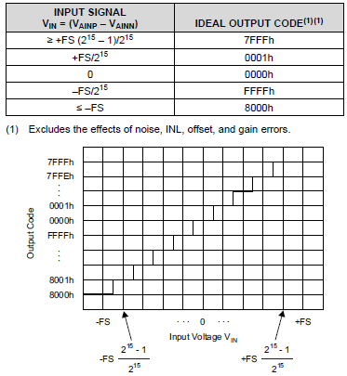

 |  |  |  |  |  |  |  |  |  |  |  |  |  |  |  |  |  |  |  |  |  |  |  |  |  |  | 이 range 값만 valid 함

 |  |  |  |  |  |  |  |  |  |  |  |  |  |  |  |  |  |  |  |  |  |  |  |  |  |  | 이 range 값은 무조건 0V 로 간주해야 함

 | 6. I2C access procedure
 | 6-1. AD conversion time estimation
 | - ADC conversion time 은 계산상으로 알 수 있으나 실제로는 chip 내부의 clock 오차에 따라 변할 수 있음.
 | 따라서 아래 6-2 에서와 같이 일정 시간을 wait 하는 경우로 coding 이 이루어 진다면 아래 표 여유분 포함된 시간을 waiting 하여야 안전하다.

 |  |  | DR |  |  |  | SPS |  |  |  | ADC time (msec) |  |  |  |  |  |  |  |  |  |  |  | SCL = 100 KHz |  |  |  |  |  |  |  |  |  |  |  |  |  |  |  |  |  |  |  |  |  |  |  |  |  |  |  |  |  | SCL = 400 KHz
 |  |  |  |  |  |  |  |  |  |  | ADC |  |  |  | add margin ( x 1.1 + 20us ) |  |  |  |  |  |  |  | ch setting time (msec) |  |  |  |  |  | wait ADC |  |  |  |  |  | select data reg. |  |  |  |  |  | read ADC data |  |  |  |  |  | total access time (msec) |  |  |  |  |  | total access time (msec)
 |  |  | 000 |  |  |  | 8 |  |  |  | 125.00 |  |  |  | 137.52 |  |  |  |  |  |  |  | 0.4 |  |  |  |  |  | 137.52 |  |  |  |  |  | 0.2 |  |  |  |  |  | 0.3 |  |  |  |  |  | 138.42 |  |  |  |  |  | 137.75
 |  |  | 001 |  |  |  | 16 |  |  |  | 62.50 |  |  |  | 68.77 |  |  |  |  |  |  |  | 0.4 |  |  |  |  |  | 68.77 |  |  |  |  |  | 0.2 |  |  |  |  |  | 0.3 |  |  |  |  |  | 69.67 |  |  |  |  |  | 68.99
 |  |  | 010 |  |  |  | 32 |  |  |  | 31.25 |  |  |  | 34.40 |  |  |  |  |  |  |  | 0.4 |  |  |  |  |  | 34.40 |  |  |  |  |  | 0.2 |  |  |  |  |  | 0.3 |  |  |  |  |  | 35.30 |  |  |  |  |  | 34.63
 |  |  | 011 |  |  |  | 64 |  |  |  | 15.63 |  |  |  | 17.21 |  |  |  |  |  |  |  | 0.4 |  |  |  |  |  | 17.21 |  |  |  |  |  | 0.2 |  |  |  |  |  | 0.3 |  |  |  |  |  | 18.11 |  |  |  |  |  | 17.44
 |  |  | 100 |  |  |  | 128 |  |  |  | 7.81 |  |  |  | 8.61 |  |  |  |  |  |  |  | 0.4 |  |  |  |  |  | 8.61 |  |  |  |  |  | 0.2 |  |  |  |  |  | 0.3 |  |  |  |  |  | 9.51 |  |  |  |  |  | 8.83
 |  |  | 101 |  |  |  | 250 |  |  |  | 4.00 |  |  |  | 4.42 |  |  |  |  |  |  |  | 0.4 |  |  |  |  |  | 4.42 |  |  |  |  |  | 0.2 |  |  |  |  |  | 0.3 |  |  |  |  |  | 5.32 |  |  |  |  |  | 4.65
 |  |  | 110 |  |  |  | 475 |  |  |  | 2.11 |  |  |  | 2.34 |  |  |  |  |  |  |  | 0.4 |  |  |  |  |  | 2.34 |  |  |  |  |  | 0.2 |  |  |  |  |  | 0.3 |  |  |  |  |  | 3.24 |  |  |  |  |  | 2.57
 |  |  | 111 |  |  |  | 860 |  |  |  | 1.16 |  |  |  | 1.30 |  |  |  |  |  |  |  | 0.4 |  |  |  |  |  | 1.30 |  |  |  |  |  | 0.2 |  |  |  |  |  | 0.3 |  |  |  |  |  | 2.20 |  |  |  |  |  | 1.53

 | 6-2. procedure for AD conversion start and data read
 |  |  | 1) config setting : channel, PGA(4.096V), DR(128 SPS), single-shot start
 |  |  |  |  |  |  |  |  |  |  |  |  |  |  | = (9 bit x 4) + alpha = 40 |  |  |  |  |  |  |  |  |  |  |  |  |  |  |  |  |  |  |  |  |  |  |  |  |  |  |  |  |  |  |  |  | SCL = 100 KHz (10usec) |  |  |  |  |  |  |  |  |  |  |  |  |  |  | SCL = 400 KHz (2.5usec)

 |  |  |  |  | S |  | I2C address+ W |  |  |  |  |  |  |  |  | config reg sel |  |  |  |  |  |  |  |  | config data H |  |  |  |  |  |  |  |  | config data L |  |  |  |  |  |  |  |  | T |  |  |  |  |  |  | 400 |  |  |  | usec |  |  |  |  |  |  |  |  |  |  | 100 |  |  |  | usec
 |  |  |  |  |  |  | 1 | 0 | 0 | 1 | 0 | 0 | 0 | 0 |  | 0 | 0 | 0 | 0 | 0 | 0 | 0 | 1 |  | 1 | 0 | 0 | 0 | 0 | 0 | 1 | 1 |  | 1 | 0 | 0 | 0 | 0 | 0 | 1 | 1
 |  |  |  |  |  |  | 1 | 0 | 0 | 1 | 0 | 0 | 1 | 0 |  |  |  |  |  |  |  |  |  |  | 1 | 0 | 1 | 1 | 0 | 0 | 1 | 1

 |  |  | 2) wait for 7.8 msec (for 128 SPS execution time)
 |  |  | 3) read config reg until check conversion finished (OS bit == 1) |  |  |  |  |  |  |  |  |  |  |  |  |  |  |  |  |  |  |  |  |  |  |  |  |  |  |  |  |  |  |  |  |  |  | or |  |  | 2) wait pre-determined time, = (estimated conversion time x 1.1) + 20 usec
 |  |  |  |  |  |  |  |  |  |  |  |  |  |  |  |  |  |  |  |  |  |  |  |  |  |  |  |  |  |  |  |  |  |  |  |  |  |  |  |  | = (7.8125 msec x 1.1) + 20 usec = 8.614 msec
 |  |  |  |  | S |  | I2C address+ R |  |  |  |  |  |  |  |  | config data H |  |  |  |  |  |  |  |  | config data L |  |  |  |  |  |  |  |  | T

 |  |  | 4) when conversion finished, select data register |  |  |  |  |  |  |  |  |  |  |  |  |  |  |  |  |  |  |  |  |  |  |  |  | 5) read data
 |  |  |  |  |  | = (9 bit x 2) + alpha = 20 |  |  |  |  |  |  |  |  |  |  |  |  |  |  |  |  |  |  |  |  |  |  |  |  |  |  |  |  | = (9 bit x 3) + alpha = 30

 | ADC data read |  |  |  | S |  | I2C address+ W |  |  |  |  |  |  |  |  | conversion reg |  |  |  |  |  |  |  |  | T |  |  |  |  | S |  | I2C address+ R |  |  |  |  |  |  |  |  | data reg H |  |  |  |  |  |  |  |  | data reg L |  |  |  |  |  |  |  |  | T |  |  |  |  |  | 200 |  |  |  | usec |  |  |  |  |  |  |  |  |  |  | 50 |  |  | usec
 |  |  |  |  |  |  | 1 | 0 | 0 | 1 | 0 | 0 | 0 | 0 |  | 0 | 0 | 0 | 0 | 0 | 0 | 0 | 0 |  |  |  |  |  |  |  |  | 1 | 0 | 0 | 1 | 0 | 0 | 0 | 1 |  | x | x | x | x | x | x | x | x |  | x | x | x | x | x | x | x | x
 |  |  |  |  |  |  | 1 | 0 | 0 | 1 | 0 | 0 | 1 | 0 |  |  |  |  |  |  |  |  |  |  |  |  |  |  |  |  |  | 1 | 0 | 0 | 1 | 0 | 0 | 1 | 1

 | ADC presence check |  |  |  | S |  | I2C address+ W |  |  |  |  |  |  |  |  | config reg |  |  |  |  |  |  |  |  | T |  |  |  |  | S |  | I2C address+ R |  |  |  |  |  |  |  |  | data reg H |  |  |  |  |  |  |  |  | data reg L |  |  |  |  |  |  |  |  | T |  |  |  |  |  | 200 |  |  |  | usec |  |  |  |  |  |  |  |  |  |  | 50 |  |  | usec
 |  |  |  |  |  |  | 1 | 0 | 0 | 1 | 0 | 0 | 0 | 0 |  | 0 | 0 | 0 | 0 | 0 | 0 | 0 | 1 |  |  |  |  |  |  |  |  | 1 | 0 | 0 | 1 | 0 | 0 | 0 | 1 |  | x | x | x | x | x | x | x | x |  | x | x | x | x | x | x | x | x
 |  |  |  |  |  |  | 1 | 0 | 0 | 1 | 0 | 0 | 1 | 0 |  |  |  |  |  |  |  |  |  |  |  |  |  |  |  |  |  | 1 | 0 | 0 | 1 | 0 | 0 | 1 | 1

 | 7. PD value read timing
 |  |  |  |  |  |  |  |  | 0 ms |  |  |  | 10 ms |  |  |  | 20 ms |  |  |  | 30 ms |  |  |  | 40 ms |  |  |  | 50 ms |  |  |  | 60 ms |  |  |  | 70 ms |  |  |  | 80 ms |  |  |  | 90 ms |  |  |  | 100 ms |  |  |  | 110 ms |  |  |  | 120 ms |  |  |  | 130 ms |  |  |  | 140 ms |  |  |  | 150 ms |  |  |  | 160 ms |  |  |  | 170 ms |  |  |  | 180 ms |  |  | 190 ms |  | 0 ms |  | 10 ms |  | 20 ms |  | 30 ms |  | 40 ms

 |  |  |  |  |  |  |  |  |  |  |  |  |  |  |  |  |  |  |  |  |  |  |  |  |  |  |  |  |  |  |  |  | UV ADC presense check |  |  |  |  |  |  |  |  |  |  |  |  |  |  |  |  |  |  |  | IR ADC presense check

 | tick_10ms |  |  |  |  |  |  |  | 0 |  |  |  | 1 |  |  |  | 2 |  |  |  | 3 |  |  |  | 4 |  |  |  | 5 |  |  |  | 6 |  |  |  | 7 |  |  |  | 8 |  |  |  | 9 |  |  |  | 10 |  |  |  | 11 |  |  |  | 12 |  |  |  | 13 |  |  |  | 14 |  |  |  | 15 |  |  |  | 16 |  |  |  | 17 |  |  |  | 18 |  |  | 19 |  | 20 |  | 21 |  | 22 |  | 23 |  | 24

 | tick_5ms |  |  |  |  |  |  |  | 0 |  | 1 |  | 2 |  | 3 |  | 4 |  | 5 |  | 6 |  | 7 |  | 8 |  | 9 |  | 10 |  | 11 |  | 12 |  | 13 |  | 14 |  | 15 |  | 16 |  | 17 |  | 18 |  | 19 |  | 20 |  | 21 |  | 22 |  | 23 |  | 24 |  | 25 |  | 26 |  | 27 |  | 28 |  | 29 |  | 30 |  | 31 |  | 32 |  | 33 |  | 34 |  | 35 |  | 36 | 37 |  | 38 | 39 | 0 | 1 | 2 | 3 | 4 | 5 | 6 | 7 | 8 | 9

LED on : 20ms off : 80ms | UV LED | 20 ms on

 | UV PD ADC |  | ADC-Md(2) |  |  |  |  |  |  |  | AD-uvR(0) |  |  |  |  |  |  |  |  |  |  |  |  |  |  |  |  |  |  |  |  |  |  |  |  |  |  |  |  |  |  |  | AD-uvRd(0) |  |  |  |  |  |  |  | AD-uvM(2) |  |  |  |  |  |  |  |  |  |  |  |  |  |  |  |  |  |  |  |  |  |  |  |  |  |  |  |  |  |  | ADC-Md(2) |  |  |  |  | AD-uvR(0)

 | IR LED | 20 ms on

 | IR PD ADC |  |  |  |  |  |  |  |  |  |  |  |  |  |  |  |  |  |  |  |  |  | AD-irMd(2) |  |  |  |  |  |  |  | AD-irR(0) |  |  |  |  |  |  |  |  |  |  |  |  |  |  |  |  |  |  |  |  |  |  |  |  |  |  |  |  |  |  |  | AD-irRd(0) |  |  |  |  |  |  |  | AD-irM(2) |  |  |  |  |  |  |  |  |  |  |  |  |  |  |  |  |  |  |  |  |  | AD-irMd(2)

LED on : 30ms off : 70ms | UV LED | 30 ms on

 | UV PD ADC |  | ADC-Md(2) |  |  |  |  |  |  |  |  |  |  |  | AD-uvR(0) |  |  |  |  |  |  |  |  |  |  |  |  |  |  |  |  |  |  |  |  |  |  |  |  |  |  |  | AD-uvRd(0) |  |  |  |  |  |  |  |  |  |  |  | AD-uvM(2) |  |  |  |  |  |  |  |  |  |  |  |  |  |  |  |  |  |  |  |  |  |  |  |  |  |  | ADC-Md(2) |  |  |  |  |  |  | AD-uvR(0)

 | IR LED | 30 ms on

 | IR PD ADC |  |  |  |  |  |  |  |  |  |  |  |  |  |  |  |  |  |  |  |  |  | AD-irMd(2) |  |  |  |  |  |  |  |  |  |  |  | AD-irR(0) |  |  |  |  |  |  |  |  |  |  |  |  |  |  |  |  |  |  |  |  |  |  |  |  |  |  |  | AD-irRd(0) |  |  |  |  |  |  |  |  |  |  |  | AD-irM(2) |  |  |  |  |  |  |  |  |  |  |  |  |  |  |  |  |  | AD-irMd(2)

LED on : 40ms off : 60ms | UV LED | 40 ms on

 | UV PD ADC |  | ADC-Md(2) |  |  |  |  |  |  |  |  |  |  |  |  |  |  |  | AD-uvR(0) |  |  |  |  |  |  |  |  |  |  |  |  |  |  |  |  |  |  |  |  |  |  |  | AD-uvRd(0) |  |  |  |  |  |  |  |  |  |  |  |  |  |  |  | AD-uvM(2) |  |  |  |  |  |  |  |  |  |  |  |  |  |  |  |  |  |  |  |  |  |  | ADC-Md(2) |  |  |  |  |  |  |  |  | AD-uvR(0)

 | IR LED | 40 ms on

 | IR PD ADC |  |  |  |  |  |  |  |  |  |  |  |  |  |  |  |  |  |  |  |  |  | AD-irMd(2) |  |  |  |  |  |  |  |  |  |  |  |  |  |  |  | AD-irR(0) |  |  |  |  |  |  |  |  |  |  |  |  |  |  |  |  |  |  |  |  |  |  |  | AD-irRd(0) |  |  |  |  |  |  |  |  |  |  |  |  |  |  |  | AD-irM(2) |  |  |  |  |  |  |  |  |  |  |  |  |  | AD-irMd(2)

LED on : 50ms off : 50ms | UV LED | 50 ms on

 | UV PD ADC |  |  |  |  |  |  |  |  |  |  |  |  |  |  |  |  |  |  |  |  |  | AD-uvR(0) |  |  |  |  |  |  |  |  |  |  |  |  |  |  |  |  |  |  |  | AD-uvRd(0) |  |  |  |  |  |  |  |  |  |  |  |  |  |  |  |  |  |  |  | AD-uvM(2) |  |  |  |  |  |  |  |  |  |  |  |  |  |  |  |  |  |  | ADC-Md(2) |  |  |  |  |  |  |  |  |  |  | AD-uvR(0)

 | IR LED | 50 ms on

 | IR PD ADC |  | AD-irM(2) |  |  |  |  |  |  |  |  |  |  |  |  |  |  |  |  |  |  |  | AD-irMd(2) |  |  |  |  |  |  |  |  |  |  |  |  |  |  |  |  |  |  |  | AD-irR(0) |  |  |  |  |  |  |  |  |  |  |  |  |  |  |  |  |  |  |  | AD-irRd(0) |  |  |  |  |  |  |  |  |  |  |  |  |  |  |  |  |  |  | AD-irM(2) |  |  |  |  |  |  |  |  |  |  | AD-irMd(2)

LED on : 100ms off : 0ms | UV LED | cont. on

 | UV PD ADC |  |  |  |  |  |  |  |  |  |  |  |  |  |  |  |  |  |  |  |  |  | AD-uvR(0) |  |  |  |  |  |  |  |  |  |  |  |  |  |  |  |  |  |  |  | AD-uvRd(0) |  |  |  |  |  |  |  |  |  |  |  |  |  |  |  |  |  |  |  | AD-uvM(2) |  |  |  |  |  |  |  |  |  |  |  |  |  |  |  |  |  |  | ADC-Md(2) |  |  |  |  |  |  |  |  |  |  | AD-uvR(0)

 | IR LED | cont. on

 | IR PD ADC |  | AD-irM(2) |  |  |  |  |  |  |  |  |  |  |  |  |  |  |  |  |  |  |  | AD-irMd(2) |  |  |  |  |  |  |  |  |  |  |  |  |  |  |  |  |  |  |  | AD-irR(0) |  |  |  |  |  |  |  |  |  |  |  |  |  |  |  |  |  |  |  | AD-irRd(0) |  |  |  |  |  |  |  |  |  |  |  |  |  |  |  |  |  |  | AD-irM(2) |  |  |  |  |  |  |  |  |  |  | AD-irMd(2)

 | time |  |  |  |  |  |  |  | 0ms |  |  |  | 1ms |  |  |  | 2ms |  |  |  | 3ms |  |  |  | 4ms |  |  |  | 5ms |  |  |  | 6ms |  |  |  | 7ms |  |  |  | 8ms |  |  |  | 9ms |  |  |  | 10ms |  |  |  | 11ms |  |  |  | 12ms |  |  |  | 13ms |  |  |  | 14ms |  |  |  | 15ms |  |  |  | 16ms |  |  |  | 17ms |  |  |  | 18ms |  |  | 19ms |  | 0ms |  | 1ms |  | 2ms |  | 3ms |  | 4ms

 | tick_5ms |  |  |  |  |  |  |  | 0 |  |  |  |  |  |  |  |  |  |  |  |  |  |  |  |  |  |  |  | 1 |  |  |  |  |  |  |  |  |  |  |  |  |  |  |  |  |  |  |  | 2 |  |  |  |  |  |  |  |  |  |  |  |  |  |  |  |  |  |  |  | 3 |  |  |  |  |  |  |  |  |  |  |  |  |  |  |  |  | 4

 | tick_10ms |  |  |  |  |  |  |  | 0 |  |  |  |  |  |  |  |  |  |  |  |  |  |  |  |  |  |  |  |  |  |  |  |  |  |  |  |  |  |  |  |  |  |  |  |  |  |  |  | 1 |  |  |  |  |  |  |  |  |  |  |  |  |  |  |  |  |  |  |  |  |  |  |  |  |  |  |  |  |  |  |  |  |  |  |  |  | 2

 | UV/IR LED on |  |  |  |  |  |  |  |  | LED on : based on tick_10msec |  |  |  |  |  |  |  |  |  |  |  |  |  |  |  |  |  |  |  |  |  |  |  |  |  |  |  |  |  |  |  |  |  |  |  |  |  |  |  |  |  |  |  |  |  |  |  |  |  |  |  |  |  |  |  |  |  |  |  |  |  |  |  | LED off : based on tick_10msec

 |  |  |  |  |  |  |  |  |  |  |  |  |  |  |  |  |  |  |  |  |  |  |  |  |  |  |  |  | 400 us

 | 1. config setting (ADC start) |  |  |  |  |  |  |  |  |  |  |  |  |  |  |  |  |  |  |  |  |  |  |  |  |  |  |  | ADC Start

 | 2. wait pre-determined time |  |  |  |  |  |  |  |  |  |  |  |  |  |  |  |  |  |  |  |  |  |  |  |  |  |  |  |  |  |  |  | pre-determined time

 |  |  |  |  |  |  |  |  |  |  |  |  |  |  |  |  |  |  |  |  |  |  |  |  |  |  |  |  |  |  |  |  |  |  |  |  |  |  |  |  |  |  |  |  |  |  |  |  |  |  |  |  |  |  |  |  |  |  |  |  |  |  |  |  |  |  |  |  | 200 us |  |  |  |  | 300 us

 | 3. select data reg. & read |  |  |  |  |  |  |  |  |  |  |  |  |  |  |  |  |  |  |  |  |  |  |  |  |  |  |  |  |  |  |  |  |  |  |  |  |  |  |  |  |  |  |  |  |  |  |  |  |  |  |  |  |  |  |  |  |  |  |  |  |  |  |  |  |  |  |  | sel data |  |  |  |  | read data

 |  |  |  |  |  |  |  |  | 1. 10 msec base 로 LED on control |  |  |  |  |  |  |  |  |  |  |  |  |  |  |  |  |  |  |  | 1. ADC start point = LED off 하기전 15 msec |  |  |  |  |  |  |  |  |  |  |  |  |  |  |  |  |  |  |  |  |  |  |  |  |  |  |  |  |  |  |  |  |  |  |  |  |  |  |  | 1. ADC read = ADC start 10 msec 이후 |  |  |  |  |  |  |  |  |  |  |  |  |  |  |  |  | 1. 10 msec base 로 LED off control
 |  |  |  |  |  |  |  |  | - UV LED on : tick_10ms == 0 |  |  |  |  |  |  |  |  |  |  |  |  |  |  |  |  |  |  |  | 2. ADC channel 설정 (ref/measure) 및 ADC start |  |  |  |  |  |  |  |  |  |  |  |  |  |  |  |  |  |  |  |  |  |  |  |  |  |  |  |  |  |  |  |  |  |  |  |  |  |  |  | 2. select data register
 |  |  |  |  |  |  |  |  | - IR LED on : tick_10ms == 5 |  |  |  |  |  |  |  |  |  |  |  |  |  |  |  |  |  |  |  |  |  |  |  |  |  |  |  |  |  |  |  |  |  |  |  |  |  |  |  |  |  |  |  |  |  |  |  |  |  |  |  |  |  |  |  |  |  |  |  | 3. ADC data read
 |  |  |  |  |  |  |  |  | 2. LED on time 은 10 msec 배수로만 제어
 |  |  |  |  |  |  |  |  | 3. LED on range : 20/30/40/50 msec
 |  |  |  |  |  |  |  |  | 4. special case : support steady on
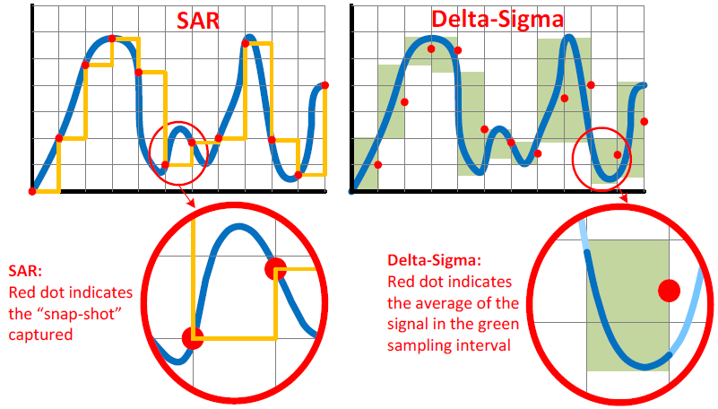
< Note >
1) ADC : 수행 시간동안의 analog 입력의 평균치로 ADC 수행 됨 (delta sigma ADC)
2) 128 SPS 이상의 AD conversion을 위해 최소 10 msec 시간 필요 함.
따라서, 최소 LED on time = 20 msec 로 지정
3) LED off 하기전 10 msec 동안 ADC 수행
4) Reference PD 와 Measure PD 번갈아 가며 ADC 수행
Note)
1. LED full time on 기능 추가 필요 함. (only for test purpose)

ADC start
ADC read
ADC start
 | 8. 참고 사항
 | - Fraunhofer 장비 에서의 ADC access timing 분석
 | - LED 구동 방식 : 8KHz 50:50 duty 로 LED 항상 on/off 구동
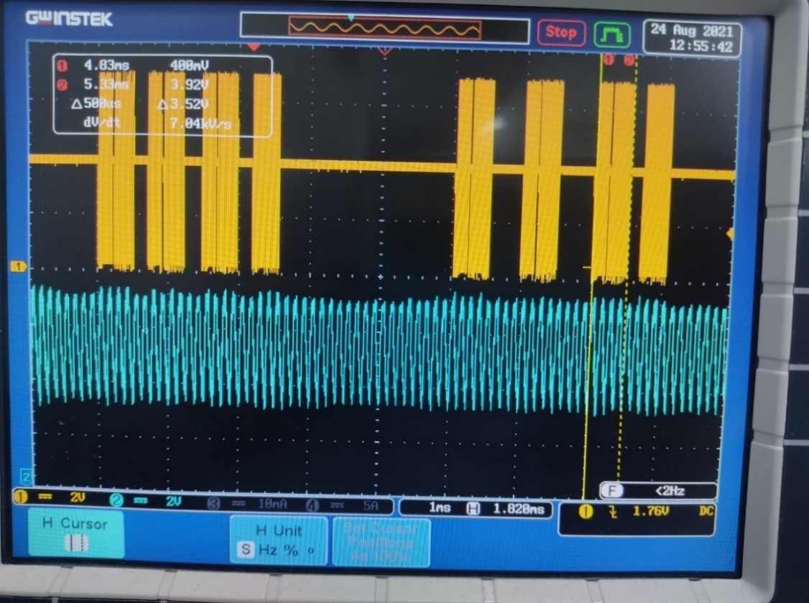
 | - PD 신호 detection 방법
 | --- ADC access timing : I2C 100KHz standard speed 사용
 | --- ADC start 시점과 ADC data read 사이가 약 2.5 msec 인 것으로 보아
 | 475 SPS 사용하는것으로 추정 됨. (ADC time @475 SPS = max. 2.34 msec)
I2C SCL signal
 | - 의문점.
 | --- ADC 가 진행되는 동안 실제 LED 는 약 20회 정도 on/off 가 이루어 짐
 | (8 KHz로 LED on/off 하므로) 따라서 PD 신호도 당연히 on/off 형태로 나타날 수 밖에 없음.
 | --- 즉, ADC 에서 측정되는 PD 신호 level 은 실제 level 의 50% 수준으로
 | 평균화되어 측정될 것으로 추측 됨. (duty 50:50 으로 on/off 하므로)
LED on/off signal (8KHz)
 | --- 왜 이런 방식을 사용하는지 이해 되지 않음
 | 사용하는 ADC chip 이 delta-sigma 방식의 ADC 인데 이에 대한
 | 공부가 필요 함.

08) LCD Menu
 | - use UART#3, baud rate = 9600, data 8-bit, no parity, 1 stop bit
 | - uart 전용 driver 사용하면 안됨, MCU 와 logic level 로 직접 연결해야 함
LCD Menu Tree for Nu-2000 (v0.0.1, 2021.1.15)

0. Main Menu |  | 1. Measure(Stop) | 1-2. Parameter setting | 1-3. Measure(Warming)
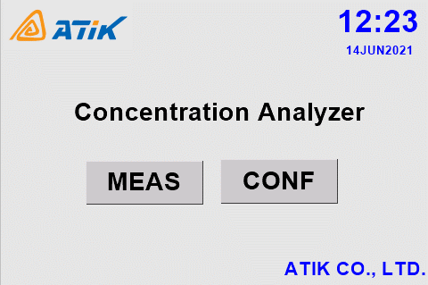
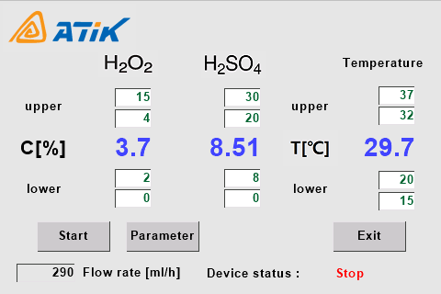
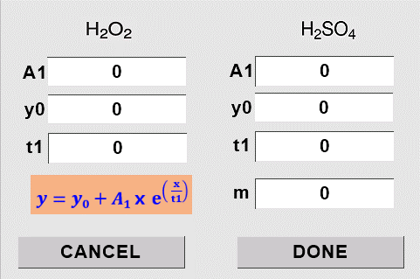
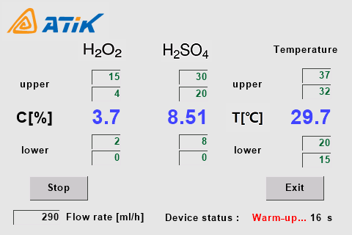
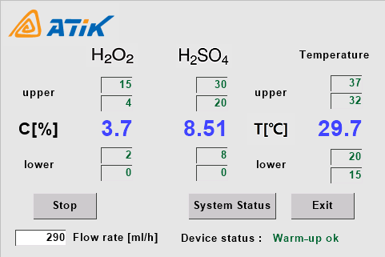

 |  |  | 1-4. System Status(Calibration)
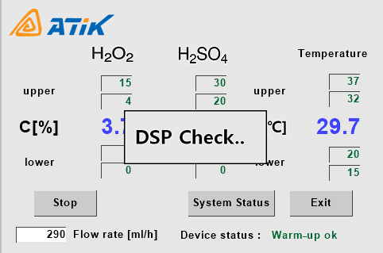
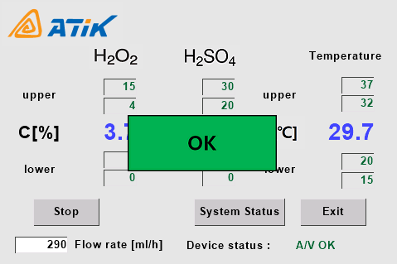
 | Nu-2000
 | Concentration Analyzer

 |  | 2. Configuration (Password) | 2-1. Configuration Menu | 2-2. Control Relay | 2-3. Interface Baudrate
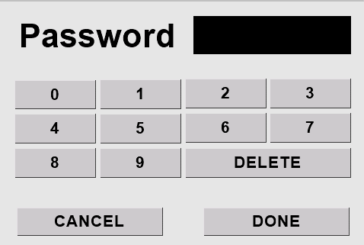
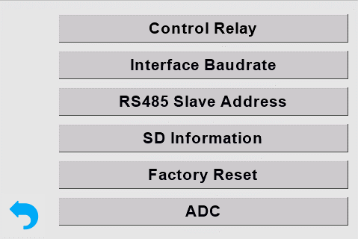
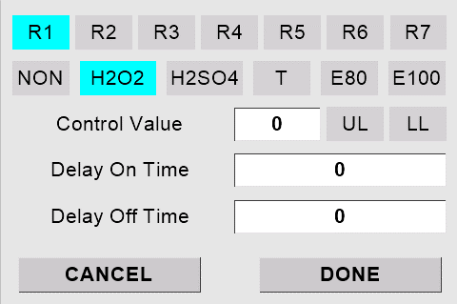
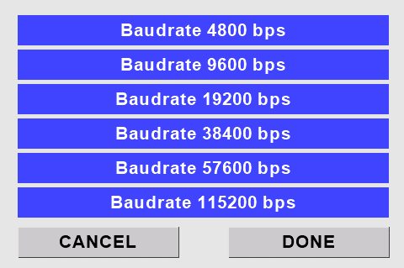

 |  | 1. password 입력 기능 debugging | 1. control relay 처리 막음 | 1. control relay 처리 화면 막을것 | 1. interface baudrate 설정 관련 수정
 |  |  |  |  | 2. baudrate 4800/115200 선택 안됨
 |  |  |  |  | (Nextion LCD 수정 필요)

 |  | 2-3. RS485 Slave Address | 2-4. SD memory information | 2-5. Concentration Compensation | 2-6. change password
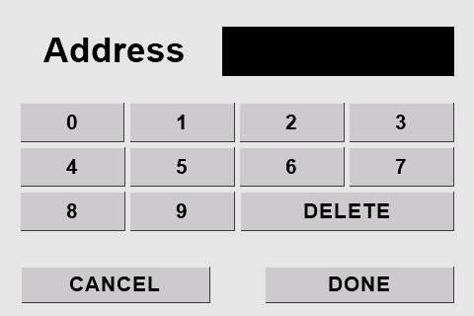
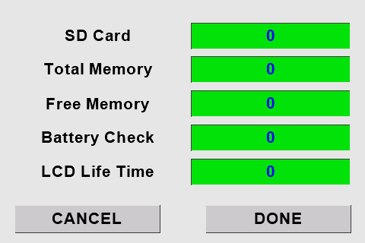
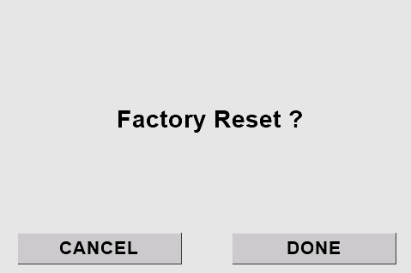

 |  | 1. RS-485 address debugging 및 | 1. SD memory info 관련 수정 | 1. factory reset 관련 수정 | 1. password change 관련 수정
 |  | 저장 기능 추가 |  |  | 2. serial 을 통한 password 확인 및
 |  |  |  |  | 변경기능 추가

9) PID controller
한영넉스 온도 controller

1. ML-D2H
- RS-232 interface : USB mini B type connector
- 9600 bps, 8 data bit, 1 stop bit, even parity |  |  |  |  |  |  | --> MCU 에서는 parity 사용을 위해 data 9-bit 로 설정해야 data 8bit 뒤에 parity 를 붙임
- PC-Link Protocol

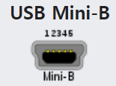
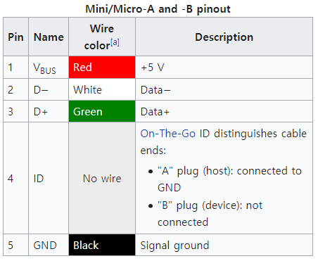
 |  |  |  |  | 1 : unuse
 |  |  |  |  | 2 : Rx(ML-D2H 기준)
 |  |  |  |  | 3 : Tx(ML-D2H 기준)
 |  |  |  |  | 4 : unuse |  |  |  |  |  |  |  |  |  |  | ML-D2H |  | Nu-2000 Main board
 |  |  |  |  | 5 : GND |  |  |  |  |  |  |  |  |  |  | Rx |  | Tx
 | ML-D2H receptacle |  |  |  |  |  |  |  |  |  |  |  |  |  |  | Tx |  | Rx

 | plug 삽입 방향 |  |  | plug front view

 |  |  |  |  |  |  |  |  |  |  |  |  |  |  |  | GND

2. PC-Link Protocol
 |  |  |  |  | always ASCII character

 | STX | Address |  | Command |  |  | Data |  |  |  |  |  | CR | LF | Remark
 | 0x02 | 0 | 1 | W | H | O | none |  |  |  |  |  | 0x0d | 0x0a | module name, version reques
 | 0x02 | 0 | 1 | D | R | S | , | number (01 - 32) | , | D register start address |  |  | 0x0d | 0x0a | D register Read Sequencial
 | 0x02 | 0 | 1 | D | R | R | , | number (01 - 32) | , | D register start address |  |  | 0x0d | 0x0a | D register Read Random multiple address can be followed
 | 0x02 | 0 | 1 | D | W | S | , | number (01 - 05) | , | D register start address |  |  | 0x0d | 0x0a | D register Write Sequencial
 | 0x02 | 0 | 1 | D | W | R | , | number (01 - 05) | , | D register start address |  |  | 0x0d | 0x0a | D register Write Random multiple address can be followed

 | number 는 10진수를 사용하며 ascii 로 보내야 함
 | address 는 10진수를 사용하며 ascii 로 보내야 함
 | write 시 data 는 16진수를 사용하며 ascii 로 보내야 함
 | read 시 data 는 16진수 ascii 로 보내짐

3. register 내용 example

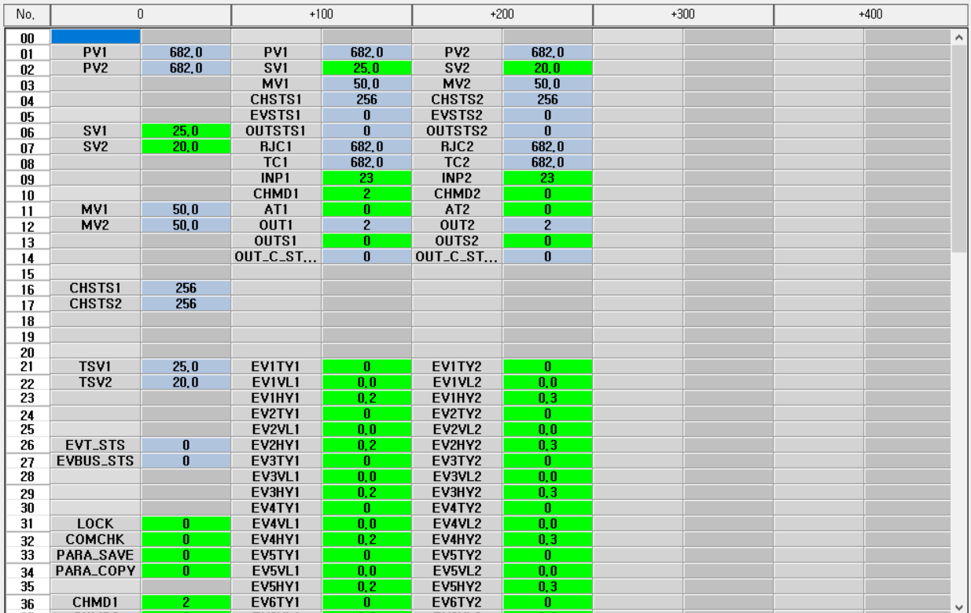
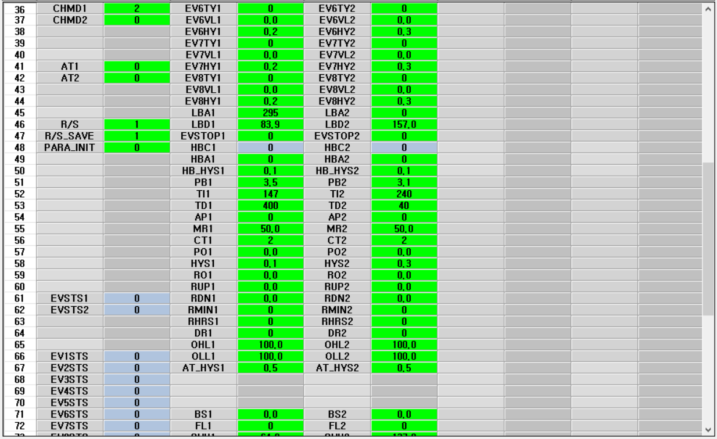
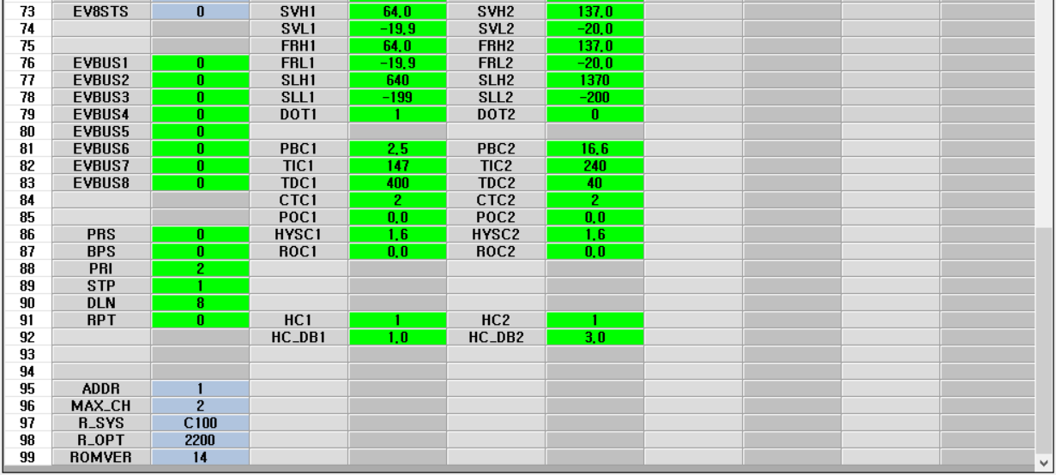
 |  |  |  |  |  |  |  |  |  |  |  |  | 동작read | 초기화 | Address | Name | Description |  |  |  | Remark
 |  |  |  |  |  |  |  |  |  |  |  |  |  |  | 0001 | PV | 측정값, temp. current |  |  |  | x10 format, use address 101

 |  |  |  |  |  |  |  |  |  |  |  |  |  |  | 0006 | SV | 설정값, temp. set value |  |  |  | x10 format, use address 102

 |  |  |  |  |  |  |  |  |  |  |  |  |  |  | 0011 | MV | 출력량, 0 ~ 100% |  |  |  | OUT1 on (100%), off(0%), , use address 103

 |  |  |  |  |  |  |  |  |  |  |  |  |  |  | 0016 | CHST | 채널상태, channel status |  |  |  | , use address 104

 |  |  |  |  |  |  |  |  |  |  |  |  |  |  | 0021 | TSV | 현재목표 설정값, target set value |  |  |  | SV 변경에 따른 ramp 시 사용 됨.

 |  |  |  |  |  |  |  |  |  |  |  |  |  |  | 0026 | EVT_ST | 이벤트 상태, event status |  |  |  | event 발생에 대한 master flag
 |  |  |  |  |  |  |  |  |  |  |  |  |  |  | 0027 | EVBUS_ST | 이벤트 버스 출력 상태 |  |  |  | event bus 1..8 에 대한 master flag

 |  |  |  |  |  |  |  |  |  |  |  |  |  |  | 0031 | LOCK | 파라미터 변경 금지 |  |  |  | 0 - all parameter editing allowed
 |  |  |  |  |  |  |  |  |  |  |  |  |  |  | 0032 | COMCHK | RS485 통신 유지 감지 시간 설정 |  |  |  | 0 - off
 |  |  |  |  |  |  |  |  |  |  |  |  |  |  | 0033 | PAR_SAVE | 통신으로 파라미터 저장 설정 |  |  |  | 0 - 자동으로 parameter 저장
 |  |  |  |  |  |  |  |  |  |  |  |  |  |  | 0034 | PAR_COPY | 수동으로 파라미터 저장 |  |  |  | unuse

 |  |  |  |  |  |  |  |  |  |  |  |  |  |  | 0036 | CHMD | channel mode |  |  |  | 0(stop mode), 1(monitor mode), 2(drive mode) , use address 110

 |  |  |  |  |  |  |  |  |  |  |  |  |  |  | 0041 | AT | auto tuning |  |  |  | 0(suto tuning stop), 1(auto tuning start)

 |  |  |  |  |  |  |  |  |  |  |  |  |  | 1 | 0046 | R/S | run/stop |  |  |  | 0(stop), 1(run)
 |  |  |  |  |  |  |  |  |  |  |  |  |  | 2 | 0047 | R/S_SAVE | run/stop operation after power-on |  |  |  | 0(운전복귀안함), 1(운전복귀)
 |  |  |  |  |  |  |  |  |  |  |  |  |  |  | 0048 | PAR_INIT | parameter initialization |  |  |  | 1(parameter init)

 |  |  |  |  |  |  |  |  |  |  |  |  |  |  | 0061 | EVST | channel event |  |  |  | event channel 별 event 발생 flag

 |  |  |  |  |  |  |  |  |  |  |  |  |  |  | 0066 | EV.1ST |  |  |  |  | ch #1 event master flag
 |  |  |  |  |  |  |  |  |  |  |  |  |  |  | 0067 | EV.2ST |  |  |  |  | ch #2 event master flag
 |  |  |  |  |  |  |  |  |  |  |  |  |  |  | 0068 | EV.3ST |  |  |  |  | ch #3 event master flag
 |  |  |  |  |  |  |  |  |  |  |  |  |  |  | 0069 | EV.4ST |  |  |  |  | ch #4 event master flag
 |  |  |  |  |  |  |  |  |  |  |  |  |  |  | 0070 | EV.5ST |  |  |  |  | ch #5 event master flag
 |  |  |  |  |  |  |  |  |  |  |  |  |  |  | 0071 | EV.6ST |  |  |  |  | ch #6 event master flag
 |  |  |  |  |  |  |  |  |  |  |  |  |  |  | 0072 | EV.7ST |  |  |  |  | ch #7 event master flag
 |  |  |  |  |  |  |  |  |  |  |  |  |  |  | 0073 | EV.8ST |  |  |  |  | ch #8 event master flag

 |  |  |  |  |  |  |  |  |  |  |  |  |  |  | 0076 | EVBUS.1 |  |  |  |  | event bus #1 output setting, 0(off), 1(on)
 |  |  |  |  |  |  |  |  |  |  |  |  |  |  | 0077 | EVBUS.2 |  |  |  |  | event bus #2 output setting, 0(off), 1(on)
 |  |  |  |  |  |  |  |  |  |  |  |  |  |  | 0078 | EVBUS.3 |  |  |  |  | event bus #3 output setting, 0(off), 1(on)
 |  |  |  |  |  |  |  |  |  |  |  |  |  |  | 0079 | EVBUS.4 |  |  |  |  | event bus #4 output setting, 0(off), 1(on)
 |  |  |  |  |  |  |  |  |  |  |  |  |  |  | 0080 | EVBUS.5 |  |  |  |  | event bus #5 output setting, 0(off), 1(on)
 |  |  |  |  |  |  |  |  |  |  |  |  |  |  | 0081 | EVBUS.6 |  |  |  |  | event bus #6 output setting, 0(off), 1(on)
 |  |  |  |  |  |  |  |  |  |  |  |  |  |  | 0082 | EVBUS.7 |  |  |  |  | event bus #7 output setting, 0(off), 1(on)
 |  |  |  |  |  |  |  |  |  |  |  |  |  |  | 0083 | EVBUS.8 |  |  |  |  | event bus #8 output setting, 0(off), 1(on)

 |  |  |  |  |  |  |  |  |  |  |  |  |  |  | 0086 | PRS | comm protocol |  |  |  | 0(PC-link)
 |  |  |  |  |  |  |  |  |  |  |  |  |  |  | 0087 | BPS | speed |  |  |  | 0(9600)
 |  |  |  |  |  |  |  |  |  |  |  |  |  |  | 0088 | PRI | parity |  |  |  | 2(even parity)
 |  |  |  |  |  |  |  |  |  |  |  |  |  |  | 0089 | STP | stop bits |  |  |  | 1(1 bit)
 |  |  |  |  |  |  |  |  |  |  |  |  |  |  | 0090 | DLN | data length |  |  |  | 8(8 bit)
 |  |  |  |  |  |  |  |  |  |  |  |  |  |  | 0091 | RPT | response delay |  |  |  | 0(no delay)

 |  |  |  |  |  |  |  |  |  |  |  |  |  |  | 0101 | PV | 측정값, temp. current |  |  |  | x10 format
 |  |  |  |  |  |  |  |  |  |  |  |  |  | 3 | 0102 | SV | 설정값, temp. set value |  |  |  | x10 format
 |  |  |  |  |  |  |  |  |  |  |  |  |  |  | 0103 | MV | 출력량 |  |  |  | OUT1 on (100%), off(0%)
 |  |  |  |  |  |  |  |  |  |  |  |  |  |  | 0104 | CHST | 채널상태, channel status
 |  |  |  |  |  |  |  |  |  |  |  |  |  |  | 0105 | EVST | channel event |  |  |  | event channel 별 event 발생 flag
 |  |  |  |  |  |  |  |  |  |  |  |  |  |  | 0106 | OUT1_ST | output #1(heating) status, 0(off), 1(on)
 |  |  |  |  |  |  |  |  |  |  |  |  |  |  | 0107 | RJC | TC 사용시 기준 접점 보상온도 측정값 |  |  |  | unuse
 |  |  |  |  |  |  |  |  |  |  |  |  |  |  | 0108 | TC | TC 측정값 |  |  |  | unuse
 |  |  |  |  |  |  |  |  |  |  |  |  |  | 4 | 0109 | INP | 입력 종류 선택, |  |  |  | 23(PT100, 소수점 1자리)
 |  |  |  |  |  |  |  |  |  |  |  |  |  | 5 | 0110 | CHMD | channel mode |  |  |  | 0(stop mode), 1(monitor mode), 2(drive mode)
 |  |  |  |  |  |  |  |  |  |  |  |  |  | 6 | 0111 | AT | auto tuning |  |  |  | 0(suto tuning stop), 1(auto tuning start)
 |  |  |  |  |  |  |  |  |  |  |  |  |  |  | 0112 | OUT_TYPE | output #1, #2 type |  |  |  | 2(SSR), 제품에서 fix 되므로 unuse

 |  |  |  |  |  |  |  |  |  |  |  |  |  |  | 0114 | OUT2_ST | output #2(cooling) status, 0(off), 1(on)

 |  |  |  |  |  |  |  |  |  |  |  |  |  |  | 0121 | EV.1TY | event ch#1 type selection |  |  |  | 0(off)
4. 운용을 위한 register 사용 방법 |  |  |  |  |  |  |  |  |  |  |  |  |  |  | 0122 | EV.1VL | event ch#1 event setting value
4-1. initial step for module is in factory default state (step 0 ~ 15) |  |  |  |  |  |  |  |  |  |  |  |  |  |  | 0123 | EV.1HY | event ch#1 event hysterisis value
4-2. initial step for module is in used state (step 1 ~ 15) |  |  |  |  |  |  |  |  |  |  |  |  |  |  | 0124 | EV.2TY | event ch#2 type selection |  |  |  | 0(off)
 | step | register |  | value (dec) | Remark |  |  |  |  |  |  |  |  |  | 0125 | EV.2VL | event ch#2 event setting value
 |  | addr | name |  |  |  |  |  |  |  |  |  |  |  | 0126 | EV.2HY | event ch#2 event hysterisis value
 | 0 | 0109 | INP | 0023 | PT-100, 소수점 1자리 mode (factory default 일때만 실행) |  |  |  |  |  |  |  |  |  | 0127 | EV.3TY | event ch#3 type selection |  |  |  | 0(off)
 | 1 | 0179 | DOT | 0001 | 소수점 1자리 |  |  |  |  |  |  |  |  |  | 0128 | EV.3VL | event ch#3 event setting value
 | 2 | 0102 | SV | 250 | set value (25.0°C) |  |  |  |  |  |  |  |  |  | 0129 | EV.3HY | event ch#3 event hysterisis value
 | 3 | 0173 | SVH | 0400 | set value high limit (40.0°C) |  |  |  |  |  |  |  |  |  | 0130 | EV.4TY | event ch#4 type selection |  |  |  | 0(off)
 | 4 | 0174 | SVL | 0100 | set value low limit (10.0°C) |  |  |  |  |  |  |  |  |  | 0131 | EV.4VL | event ch#4 event setting value
 | 5 | 0191 | HC | 0001 | 가열, 가열/냉각 제어 설정 |  |  |  |  |  |  |  |  |  | 0132 | EV.4HY | event ch#4 event hysterisis value
 | 6 | 0192 | HC_DB | 0010 | 가열/냉각 제어 불감대 설정 (-100 ~ 50) --> 1.0 |  |  |  |  |  |  |  |  |  | 0133 | EV.5TY | event ch#5 type selection |  |  |  | 0(off)
 | 7 | 0110 | CHMD | 0002 | channel mode --> drive mode |  |  |  |  |  |  |  |  |  | 0134 | EV.5VL | event ch#5 event setting value
 | 8 | 0156 | CT | 0002 | 가열제어주기, 2초 |  |  |  |  |  |  |  |  |  | 0135 | EV.5HY | event ch#5 event hysterisis value
 | 9 | 0184 | CTC | 0002 | 냉각제어주기, 2초 |  |  |  |  |  |  |  |  |  | 0136 | EV.6TY | event ch#6 type selection |  |  |  | 0(off)
 | 10 | 0154 | AP | 0000 | 과적분 방지 설정, 0(auto) |  |  |  |  |  |  |  |  |  | 0137 | EV.6VL | event ch#6 event setting value
 | 11 | 0165 | OHL | 0100 | heating 출력량 최대 상한 |  |  |  |  |  |  |  |  |  | 0138 | EV.6HY | event ch#6 event hysterisis value
 | 12 | 0166 | OLL | 0100 | cooling 출력량 최대 상한 |  |  |  |  |  |  |  |  |  | 0139 | EV.7TY | event ch#7 type selection |  |  |  | 0(off)
 | 13 | 0111 | AT | 0000 | auto tuning off |  |  |  |  |  |  |  |  |  | 0140 | EV.7VL | event ch#7 event setting value
 | 14 | 0047 | RS_SAVE | 0001 | run/stop operation after power-on |  |  |  |  |  |  |  |  |  | 0141 | EV.7HY | event ch#7 event hysterisis value
 | 15 | 0046 | RS | 0000 | run/stop --> stop |  |  |  |  |  |  |  |  |  | 0142 | EV.8TY | event ch#8 type selection |  |  |  | 0(off)
 |  |  |  |  |  |  |  |  |  |  |  |  |  |  | 0143 | EV.8VL | event ch#8 event setting value
 |  |  |  |  |  |  |  |  |  |  |  |  |  |  | 0144 | EV.8HY | event ch#8 event hysterisis value
4-3. PID TC 가 공장초기화 상태인지를 판단하는 기준 |  |  |  |  |  |  |  |  |  |  |  |  |  |  | 0145 | LBA | loop 단선 event 시간 설정 |  |  |  | 0(off)
 |  |  |  |  |  |  |  |  |  |  |  |  |  |  | 0146 | LBD | loop 단선 event 불감대 설정
 | num | register |  | value (dec) |  |  |  | Remark |  |  |  |  |  |  | 0147 | EVSTOP | event 발생시 운전 정지 설정 |  |  |  | 0(계속운전), 1(운전정지)
 |  | addr | name | 공장초기화 |  | 자사사용값 |  |  |  |  |  |  |  |  | 0148 | HBC | heater 단선 전류값, 1-50A
 |  | 0109 | INP | 0001 |  | 0023 |  | factory default state 구분에 사용 |  |  |  |  |  |  | 0149 | HBA | heater 단선 전류값 설정, 0,1-50A |  |  |  | 0(off)
 |  |  |  |  |  |  |  |  |  |  |  |  |  |  | 0150 | HB_HYS | heater 단선 hysterisis 설정, 0-50 |  |  |  | 0.3
 |  | 0152 | TI | 0240 |  | auto tuning 에 의해 결정 |  | auto-tuned 여부 판단용 |  |  |  |  |  |  | 0151 | PB | 가열 비례대 설정, 온도,
 |  | 0153 | TD | 0060 |  |  |  |  |  |  |  |  |  |  | 0152 | TI | 적분시간 설정, 초 |  |  |  | 240
 |  |  |  |  |  |  |  |  |  |  |  |  |  |  | 0153 | TD | 미분시간 설정, 초 |  |  |  | 60
 |  |  |  |  |  |  |  |  |  |  |  |  |  | 7 | 0154 | AP | 가열/냉각 제어 : 과적분 방지 설정 |  |  |  | 0(auto), 50~200
 |  |  |  |  |  |  |  |  |  |  |  |  |  |  | 0155 | MR | PID 가 아닌 PD 제어시 편차 줄이기 위해 사용 |  |  |  | unuse
4-4. Run/Stop mode 에서 주기적으로 읽어야 하는 registers |  |  |  |  |  |  |  |  |  |  |  |  |  | 8 | 0156 | CT | 제어주기 설정, 1~100 |  |  |  | SSR 인 경우 2 로 설정
 |  |  |  |  |  |  |  |  |  |  |  |  |  |  | 0157 | PO | 비상시 출력 설정, 온도센서 단선시 출력양 설정
 | step | register |  |  | Remark |  |  |  |  |  |  |  |  |  | 0158 | HYS | on/off 온도 제어시 hysterisis 설정, 온도 |  |  |  | unuse (on/off 제어시에만 사용되므로)
 |  | addr | name |  |  |  |  |  |  |  |  |  |  |  | 0159 | RO | 정지, 모니터 상태 시 출력 설정, 운전 정지시 출력양 설정
 | 0 | 0104 | CH_ST |  | channel status : run/stop, auto-tuning run/stop |  |  |  |  |  |  |  |  |  | 0160 | RUP | ramp 제어시 SV 상승온도 설정, 온도
 | 1 | 0101 | PV |  | measured temp. |  |  |  |  |  |  |  |  |  | 0161 | RDN | ramp 제어시 SV 하강온도 설정, 온도
 | 2 | 0106 | OUT1_ST |  | output #1 (heating) on/off status |  |  |  |  |  |  |  |  |  | 0162 | RMIN | ramp 제어시 SV 변화시간 설정, 시간(분)
 | 3 | 0114 | OUT2_ST |  | output #2 (cooling) on/off status |  |  |  |  |  |  |  |  |  | 0163 | RHRS | ramp 제어시 SV 변화시간 설정, 시간(시)
 | 4 | 0111 | AT |  | auto tuning state |  |  |  |  |  |  |  |  |  | 0164 | DR | 제어동작 설정 |  |  |  | 0(역동작, 가열제어), 1(정동작, 냉각제어), unuse
 | 5 | 0046 | R/S |  | run/stop state |  |  |  |  |  |  |  |  | 9 | 0165 | OHL | 출력량 상한 제한 설정 (0.0~100.0) --> heating 의 최대 상한 |  |  |  | 100 ??? 또는 90
 |  |  |  |  |  |  |  |  |  |  |  |  |  | 10 | 0166 | OLL | 출력량 하한 제한 설정 (0.0~100.0) --> cooling 의 최대 상한 으로 동작 함 |  |  |  | 100 ??? 또는 90
 |  |  |  |  |  |  |  |  |  |  |  |  |  |  | 0167 | AT_HYS | auto tuning hysterisis
 |  |  |  |  |  |  |  |  |  |  |  |  |  |  | 0171 | BS | 입력 보정 설정 |  |  |  | unuse
 |  |  |  |  |  |  |  |  |  |  |  |  |  |  | 0172 | FL | 입력 필터 설정 |  |  |  | unuse
 |  |  |  |  |  |  |  |  |  |  |  |  |  | 11 | 0173 | SVH | SV High limit, 온도
 |  |  |  |  |  |  |  |  |  |  |  |  |  | 12 | 0174 | SVL | SV Low limit, 온도
 |  |  |  |  |  |  |  |  |  |  |  |  |  |  | 0175 | FRH | PV High limit, 온도
 |  |  |  |  |  |  |  |  |  |  |  |  |  |  | 0176 | FRL | PV Low limit, 온도
 |  |  |  |  |  |  |  |  |  |  |  |  |  |  | 0177 | SLH | DCV 입력 선택시 스케일 상한 설정, mV |  |  |  | unuse
 |  |  |  |  |  |  |  |  |  |  |  |  |  |  | 0178 | SLL | DCV 입력 선택시 스케일 하한 설정, mV |  |  |  | unuse
 |  |  |  |  |  |  |  |  |  |  |  |  |  | 13 | 0179 | DOT | 소수점 설정 |  |  |  | 1(소수이하 1자리)
 |  |  |  |  |  |  |  |  |  |  |  |  |  |  | 0181 | PBC | 냉각제어 비례대 설정, 온도
 |  |  |  |  |  |  |  |  |  |  |  |  |  |  | 0182 | TIC | 냉각제어 적분시간 설정
 |  |  |  |  |  |  |  |  |  |  |  |  |  |  | 0183 | TDC | 냉각제어 미분시간 설정
 |  |  |  |  |  |  |  |  |  |  |  |  |  | 14 | 0184 | CTC | 냉각제어 제어주기 설정 |  |  |  | SSR 인 경우 2 로 설정
 |  |  |  |  |  |  |  |  |  |  |  |  |  |  | 0185 | POC | 냉각제어 비상시 출력 설정
 |  |  |  |  |  |  |  |  |  |  |  |  |  |  | 0186 | HYSC | 냉각제어 on/off 제어 hysterisis 설정, 온도
 |  |  |  |  |  |  |  |  |  |  |  |  |  |  | 0187 | ROC | 냉각제어 정지, 모니터 상태시 출력 설정
 |  |  |  |  |  |  |  |  |  |  |  |  |  | 15 | 0191 | HC | 가열, 가열/냉각 제어 설정 |  |  |  | 0(가열제어), 1(가열/냉각제어)
 |  |  |  |  |  |  |  |  |  |  |  |  |  | 16 | 0192 | HC_DB | 가열/냉각 제어 불감대 설정 (-100 ~ 50)

4-5. Operation State Machine Diagram

 |  |  |  |  |  |  |  | ST00 : PID detect state |  |  |  |  | ST10 : identify state |  |  |  |  | ST20 : initial state
 |  |  |  |  |  |  |  | - send 'WHO' cmd |  |  | valid ACK |  | - read some registers |  |  | always |  | - initialize registers according to module state
 |  |  |  |  |  | no ACK |  | - wait ACK |  |  |  |  | - identify PID state |  |  |  |  | 1) Factory default state initial |  | initial step < max_step
 |  |  |  |  |  |  |  |  |  |  |  |  | 1) Factory default state |  |  |  |  | 2) used state initial
 |  |  |  |  |  |  |  |  |  |  |  |  | 2) used (auto-tuning X)
 |  |  |  |  |  |  |  |  |  |  |  |  | 3) used (auto-tuning O)

 |  |  |  |  |  |  |  |  |  |  |  |  |  |  |  |  | initial step >= max_step

 |  |  |  |  |  |  |  |  |  |  |  |  | ST30 : stop state
 |  |  |  |  |  |  |  |  |  |  |  |  | - send STOP cmd
 |  |  |  |  |  |  |  |  |  |  |  | no event | - fake cmd svc
 |  |  |  |  |  |  |  |  |  |  |  |  | - read temp/other values
 |  |  |  |  |  |  |  |  |  |  |  |  | - event processing
 |  |  |  |  |  |  |  |  |  |  |  |  | a) auto tuning event
 |  |  |  |  |  |  |  |  | auto tuning event |  |  |  | b) run/stop event
 |  |  |  |  |  |  |  |  |  |  |  |  |  |  |  |  | run event
 |  |  |  |  |  |  |  |  |  |  | 1) auto tuning done event |  |  |  |  | stop event
 |  |  |  |  |  |  |  |  |  |  | 2) timer expire event
 |  |  |  |  |  | ST50 : auto tuning state |  |  |  |  | 3) auto tuning stop event |  |  |  |  |  |  | ST40 : run state
 |  |  |  |  |  | - make run state |  |  |  |  |  |  |  |  |  |  |  | - send RUN cmd | no event
 |  |  |  |  |  | - auto tuning enable |  |  |  |  |  |  |  |  |  |  |  | - fake cmd svc
 |  |  |  | no event |  | - fake cmd svc |  |  |  |  |  |  |  |  |  |  |  | - read temp/other values
 |  |  |  |  |  | - read temp/other values |  |  |  |  |  |  |  |  |  |  |  | - check stop event
 |  |  |  |  |  | - wait auto tuning finish
 |  |  |  |  |  | 1) check timer expired
 |  |  |  |  |  | 2) check auto tuning done

10) MFC
MFC (Mass Flow Controller)

1. Model : McMillan U803
- model 명 : U803-2-C-F4-P20-CV6-FN
- flow rate : 10 ~ 50mL/min
- pressure psid : 10 ~ 30 typical
- flow rate input : 4-20mA
- flow rate output : 4-20mA

2. Operation
- MFC 는 flow rate input 값을 set point 로 간주하여 자동으로 flow rate 를 맞추는 작업을 하며
측정된 flow rate 를 output 을 보낸다.
- 따라서 원하는 flow rate 를 보내 주고 측정된 flow rate 는 표시만 한다.
- 측정된 flow rate 가 설정된 오차 범위를 벗어나면 warning 신호를 만들어 준다.

3. Control remarks
- flow rate range : 0mL/min (4mA), 10mL/min (7.2mA), 50mL/min (20mA)
- set point value 가 5% 미만이면 flow control 이 중단되며 단순히 flow sensor 역할을 한다. (auto stanby mode)

4. 구매한 MFC 동작 특성

 | Current (mA) | Flow rate (mL/min)
 | 7.2 | 10
 | 10.4 | 20
 | 12.0 | 25
 | 16.8 | 40
 | 20.0 | 50

 | input value = flow rate (mL/min)
 | output value = DAC_value (Current 에 대한)

4-1. target flow rate 를 4-20mA 전류로 출력하기 위한 공식
(1) | 위 graph 에서 --> FL (mL/min) = 3.125 x C (mA) - 12.5
(2) | (1) 식을 재정리하면 --> C (mA) = [FL(mL/min) + 12.5] / 3.125
(3) | (DAC_cal_20m - DAC_cal-4m) (DAC_cal_20m - DAC_cal-4m) target DAC_val = ---------------------------------- x C(mA) = ---------------------------------- x C(mA) (20mA - 4mA) 16
 | 즉, 정리하면 flow rate (FL) 이 정해지면
 | (1) C (mA) = [FL(mL/min) + 12.5] / 3.125 식에 의해 C 를 계산한다
 | (2) 아래 식에 의해 target DAC value 를 계산하여 출력 한다. (DAC_cal_20m - DAC_cal-4m) (DAC_cal_20m - DAC_cal-4m) target DAC_val = ---------------------------------- x C(mA) = ---------------------------------- x C(mA) (20mA - 4mA) 16

4-2. 4-20mA 전류입력(DAC value)을 flow rate 로 변환하는 공식

 | (1) 아래 식에 의해 target DAC value 로 전류(C) 를 계산한다. (DAC_val - DAC_cal-4m) x (20mA - 4mA) (DAC_cal_20m - DAC_cal-4m) x 16 C (mA) = ----------------------------------------------- + 4.0 = ---------------------------------------- + 4.0 (DAC_cal_20m - DAC_cal-4m) (DAC_cal_20m - DAC_cal-4m)
 | (2) FL (mL/min) = 3.125 x C (mA) - 12.5 공식으로 FL 을 계산하여 표시 한다.

5. MFC 의 수명 연장을 위한 auto standby operation 의 활용
- MFC 의 flow rate 를 set value 로 제어하는중 원하는 rate 에 도달한 경우 set value 를 4mA 로 낮추면
MFC 는 현재 valve 열린 상태를 그대로 유지함
- 계속 PV 를 monitoring 하다가 일정 오차 이상 벗아나면 다시 SV 전류를 흘리는 방식을 이용하면
MFC 의 수명 연장에 도움이 될 것으로 판단 됨.

6. MFC self check 및 수명이 다 한 상태를 판단 하는 기준 고려해야 함
- set value = 10/20/30/40/50 를 반복하여 아래쪽 또는 위쪽만 따라갈때 : 외부 압력 과다 또는 외부 압력 미달
- set value = 10/20/30/40/50 를 반복하여 어느 한 값에만 고정되어 있을때 : MFC 수명 다함으로 판정
- MFC self check 기능 추가해야 함.

7. MFC 시험상의 문제점
1) Liquid flow 양을 0 으로 완전히 막을수 있는 방법이 없음.
--> Flow rate SV 를 4mA 로 낮추면 MFC 는 auto stanby mode 로 들어가서 이전에 열린 valve 의 양을 그대로 유지 함.
--> manual 표기된 내용이 서로 상충 함.
2) stroke pump 직접 연결 사용시 압력 변화(맥동, surge) 를 MFC 가 제대로 소화하지 못 함.
--> 맥동이 MFC 출력에 그대로 나타남. 일정수준 이하인 경우 소화 됨.
--> stoke pump + damper 사용시 damper 에서 흡수해 주는 경우 MFC 정상 동작 되지만, damper 의 압력이 누적되어 점점 높아 짐.

8. MFC Test Data

1. 현재 Nu-2000 에 MFC 실장된 상태의 Flow Rate 측정 data |  |  |  |  |  |  |  |  |  |  | 2. 현재 Nu-2000 에 MFC 실장된 상태의 Flow Rate 측정 data
- Pump : Iwaki, EHN-B21FC2R |  |  |  |  | - SPM : Stroke Per Minute |  |  |  |  |  | - Pump : Iwaki, EHN-B21FC2R |  |  |  |  | - SPM : Stroke Per Minute
- 전반적으로 MFC spec. 대비 약 50% 정도의 범위에서만 조절 가능 함. (입력 압력에 상당히 민감 함) |  |  |  |  |  |  |  |  |  |  | - SPM 을 높이고 stroke length 를 낮추어 효과 개선을 기대하였으나 별 차이 없음

SPM | Stroke Length(%) | MFC SV 에 대한 PV value (mL/min) |  |  |  |  | Remark |  |  |  | SPM | Stroke Length(%) | MFC SV 에 대한 PV value (mL/min) |  |  |  |  | Remark
 |  | 10 | 20 | 30 | 40 | 50 |  |  |  |  |  |  | 10 | 20 | 30 | 40 | 50
40 | 100 | 12 ~ 20 | 15 ~ 25 | 12 ~ 27 | 12 ~ 25 | 12 ~ 27 |  |  |  |  | 120 | 50 | 27 ~ 29 | 27 ~ 29 | 32 ~ 34 | 44 ~ 45 | 44 ~ 45
60 | 100 | 15 ~ 18 | 24 ~ 25 | 29 ~ 30 | 29 ~ 30 | 29 ~ 30 |  |  |  |  | 150 | 50 | 32 ~ 34 | 32 ~ 34 | 31 ~ 33 | 44 ~ 46 | 51 ~ 52
80 | 100 | 19 ~ 22 | 22 ~ 25 | 32 ~ 36 | 35 ~ 40 | 35 ~ 40 |  |  |  |  | 200 | 50 | 40 ~ 42 | 40 ~ 42 | 40 ~ 42 | 43 ~ 45 | 55 ~ 56
90 | 100 | 20 ~ 23 | 20 ~ 24 | 32 ~ 38 | 38 ~ 44 | 38 ~ 44
100 | 100 | 21 ~ 25 | 22 ~ 25 | 32 ~ 37 | 42 ~ 46 | 42 ~ 46
110 | 100 | 24 ~ 28 | 24 ~ 28 | 32 ~ 36 | 44 ~ 47 | 49 ~ 51 | 현상태에서 가장 적정한 압력으로 추정
120 | 100 | 28 ~ 31 | 28 ~ 30 | 32 ~ 34 | 45 ~ 47 | 47 ~ 49 |  |  |  |  | 3. MFC 단독 Flow Rate 측정 data
130 | 100 | 30 ~ 32 | 25 ~ 27 | 31 ~ 34 | 46 ~ 47 | 52 ~ 53 |  |  |  |  | - Pump : Iwaki, EHN-B21FC2R |  |  |  |  | - SPM : Stroke Per Minute
140 | 100 | 30 ~ 32 | 25 ~ 27 | 31 ~ 33 | 46 ~ 48 | 54 ~ 55 |  |  |  |  | - MFC 단독으로 시험함 : 전체 조절 범위를 cover 하지 못 함.
150 | 100 | 30 ~ 32 | 30 ~ 32 | 31 ~ 33 | 45 ~ 47 | 55 ~ 56
160 | 100 | 34 ~ 37 | 33 ~ 37 | 35 ~ 38 | 45 ~ 47 | 55 ~ 56 |  |  |  |  | SPM | Stroke Length(%) | MFC SV 에 대한 PV value (mL/min) |  |  |  |  | Remark
170 | 100 | 27 ~ 29 | 26 ~ 28 | 31 ~ 33 | 44 ~ 46 | 55 ~ 56 |  |  |  |  |  |  | 10 | 20 | 30 | 40 | 50
180 | 100 | 34 ~ 37 | 33 ~ 36 | 32 ~ 36 | 42 ~ 46 | 56 |  |  |  |  | 60 | 100 | 12 ~ 14 | 19 ~ 22 | 30 ~ 32 | 31 ~ 32 | 31 ~ 32
190 | 100 | 35 ~ 42 | 33 ~ 40 | 33 ~ 40 | 42 ~ 46 | 56 |  |  |  |  | 80 | 100 | 15 ~ 18 | 20 ~ 22 | 29 ~ 32 | 38 ~ 42 | 38 ~ 43
200 | 100 | 38 ~ 40 | 37 ~ 40 | 37 ~ 40 | 42 ~ 45 | 56 |  |  |  |  | 90 | 100 | 17 ~ 19 | 20 ~ 22 | 28 ~ 31 | 36 ~ 42 | 41 ~ 46
220 | 100 | 43 ~ 46 | 40 ~ 43 | 39 ~ 44 | 40 ~ 45 | 56 |  |  |  |  | 100 | 100 | 17 ~ 20 | 19 ~ 22 | 29 ~ 32 | 39 ~ 42 | 45 ~ 49
240 | 100 | 45 ~ 48 | 44 ~ 48 | 43 ~ 47 | 47 ~ 49 | 51 ~ 54 |  |  |  |  | 110 | 100 | 19 ~ 21 | 19 ~ 22 | 30 ~ 32 | 40 ~ 42 | 49 ~ 51 | SV=50 으로 설정시 실제 측정량 43mL/min
260 | 100 | 44 ~ 48 | 44 ~ 48 | 43 ~ 48 | 43 ~ 48 | 52 ~ 56 |  |  |  |  | 120 | 100 | 20 ~ 22 | 20 ~ 22 | 30 ~ 32 | 40 ~ 42 | 50 ~ 52
280 | 100 | 49 ~ 50 | 48 ~ 50 | 48 ~ 50 | 48 ~ 50 | 52 ~ 54 |  |  |  |  | 130 | 100 | 20 ~ 22 | 20 ~ 22 | 30 ~ 32 | 40 ~ 42 | 51 ~ 53
300 | 100 | 48 ~ 50 | 48 ~ 50 | 48 ~ 50 | 48 ~ 50 | 51 ~ 54 | SV=50 으로 설정시 실제 측정량 36mL/min |  |  |  | 150 | 100 | 20 ~ 22 | 20 ~ 22 | 30 ~ 32 | 40 ~ 42 | 52 ~ 54

 |  |  |  |  |  |  |  |  |  |  | 130 | 50 | 32 ~ 34 | 32 ~ 34 | 31 ~ 33 | 42 ~ 43 | 50 ~ 52

9. MFC monitoring 방법
 |  | - ADC interval : ADC 를 실행할 주기, 10msec 의 배수로 지정 (default 2 = 20msec)
 |  | - ADC cnt : ADC raw value 의 평균을 내기 위한 개수, default 50 = 1 sec 마다 평균값 계산
 |  | - ADC min : ADC raw value 중 최소값, surge(fluctuation) 판정을 위함
 |  | - ADC max : ADC raw value 중 최대값, surge(fluctuation) 판정을 위함
 |  | - surge cnt : 연속된 surge counter, cnt 값이 5초 이상이면 surge 상태로 인식

 |  | 10msec

 |  | ADC interval
 |  | ADC raw |  | ADC raw |  |  |  | ADC raw |  | ADC raw
 |  | 0 |  | 1 |  | ADC cnt |  | (N-1) |  | 0
 |  |  |  |  |  |  |  |  | calc ADC avg
 |  |  |  |  |  |  |  |  | surge 판단

11-1) PLC_analog_out
PLC interface
외부 PLC 장비와의 연결/동작은 Horiba CS-610F 모델과 완전히 동일하게 되어야 한다. (3가지 연결 방식)
1) Analog output : 4-20mA 출력 2 channel, 측정한 농도 출력
2) Parallel input/output : control 또는 상태 monitor 를 위한 isolated digital 입출력
3) serial 통신 : DB9 핀 connector 를 통한 RS-232 통신, 통신 protocol 은 Horiba, CS-610F 자체 protocol 사용

- Note 1 : analog output 은 항상 출력 되어야 한다.
- Note 2 : Parallel output 은 항상 출력 되어야 한다.
- Note 3 : Parallel in(default) 과 serial 통신은 동시 사용 안되며 한번에 하나만 사용 한다.

Analog output port

- analog out port 는 PLC 와 연결 된다.
- 단순히 용액 측정 농도 2개를 4-20mA 출력 신호로 전송 한다.
- Horiba 사의 CS-610F 의 analog out 과 완전히 동일한 구성을 가져야 한다.
- DSUB 9 pin female connector 사용한다
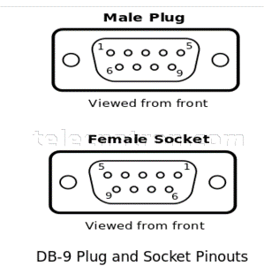
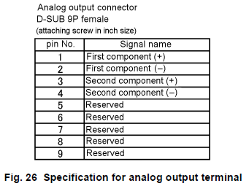

 |  |  |  |  |  |  |  |  |  | 4-20mA output #1

 |  |  |  |  |  |  |  |  |  | 4-20mA output #2

PLC 로 출력하는 4-20mA 전류 출력 제어

- internal DAC #1/#2, 2개 출력을 사용
- resolution : 12-bit, 0-4095
- current drive 능력은 1.5mA ~ 21mA 까지 가능해야 함.
(측정 농도가 측정 범위 이내 : 4~20mA 값으로 출력 한다)
(측정 농도가 측정 범위 이외 : 1.5mA, 또는 21mA 값으로 출력 한다)
- DAC 출력 값에 대한 4-20 mA 값 mapping
(아래 표의 DAC value 는 단순히 이론적인 계산값 임, 실제 calibration 된 값을 사용 해야 함)
current | 0 mA | 4 mA | 20 mA
DAC value | 0 | 800 | 4000

- 농도에 따른 출력값 계산 관련
1) conc_float : 측정하여 계산된 concentration 값 (float value : 0 - 10 %)
2) conc_max : 농도값 max limit, (constant value)
3) conc_min : 농도값 min limit, (constant value)
4) DAC_cal_4m : 4mA 출력 DAC 보정값 : constant value
5) DAC_cal_20m : 20mA 출력 DAC 보정값 : constant value

계산 공식
1) 현재 측정된 농도가 농도 측정 범위상의 백분위 위치가 어딘지 계산한다. (conc_float - conc_min) 1) 농도의 위치(float) = conc_percent = ------------------------ (conc_max - conc_min)
2) 계산된 백분위 위치에 맞는 4-20mA 출력을 위해 DAC value 를 계산한다. 2) DAC value = conc_percent x (DAC_cal_20m - DAC_cal_4m) + DAC_cal_4m
3) 측정된 농도가 범위를 많이 벗어나면 1.5mA 로 출력되도록 한다.

consentration (0 ~ 10%) | 0 | 1 | 2 | 3 | 4 | 5 | 6 | 7 | 8 | 9 | 10
Current (4~20mA) | 4.0 | 5.6 | 7.2 | 8.8 | 10.4 | 12.0 | 13.6 | 15.2 | 16.8 | 18.4 | 20.0

11-2) PAR_IN_OUT
1. Parallel input/output port

- parallel in/out port 는 PLC 와 연결 된다.
- 단순한 제어와 상태를 알려 주는데 사용 된다.
- Horiba 사의 CS-610F 의 parallel in/out 과 완전히 동일한 구성을 가져야 한다.
- DSUB 25 pin female connector 사용한다
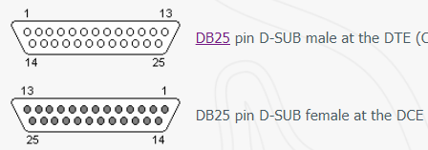

 | looking into view
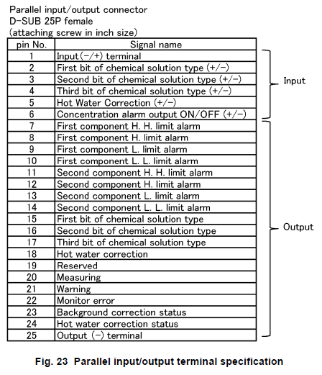

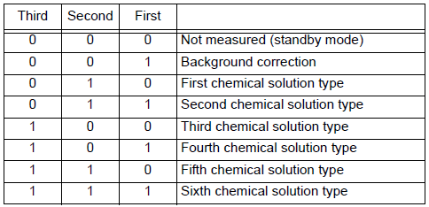
 |  | Description | Remark
 |  | Parallel input common
 |  | chemical solution type selection | MCU side : bit status of right table is reversed

 |  | hot water correction on/off signal | MCU : 0(hot water correction), 1(normal OP)
 |  | alarm on/off signal | MCU : 0(alarm off), 1(alarm on)
 |  | 1st component concentration exceeds HH | MCU : 0(normal), 1(exceed limit)
 |  | 1st component concentration exceeds H
 |  | 1st component concentration lowers L
 |  | 1st component concentration lowers LL
 |  | 2nd component concentration exceeds HH
 |  | 2nd component concentration exceeds H
 |  | 2nd component concentration lowers L
 |  | 2nd component concentration lowers LL
 |  | chemical solution type | MCU out : bit 2/1/0 = 000 (invalid), 001(BGC ) 010(1st CS), 011(2nd CS), 100(3rd CS), 101(4th CS), 110(5th CS), 111(6th CS)

 |  | repeat hot water correction input | MCU : 0(input inactive), 1(input active)

 |  | shows measuring | MCU : 0(not measuring), 1(measuring)
 |  | shows error | MCU : 0(no error), 1(warning or error)
 |  | monitor error | MCU : 1(normal), 0(monitor error)
 |  | back ground correction status | refer to horiba manual
 |  | hot water correction status | MCU : 0(not doing), 1(hot water correction)
 |  | parallel output common

2. Parallel input signal
- parallel input signal : MCU side : idle high, active low signal
- parallel output signal : MCU side : idle low, active high output control signal

11-4) Serial통신(MODBUS)
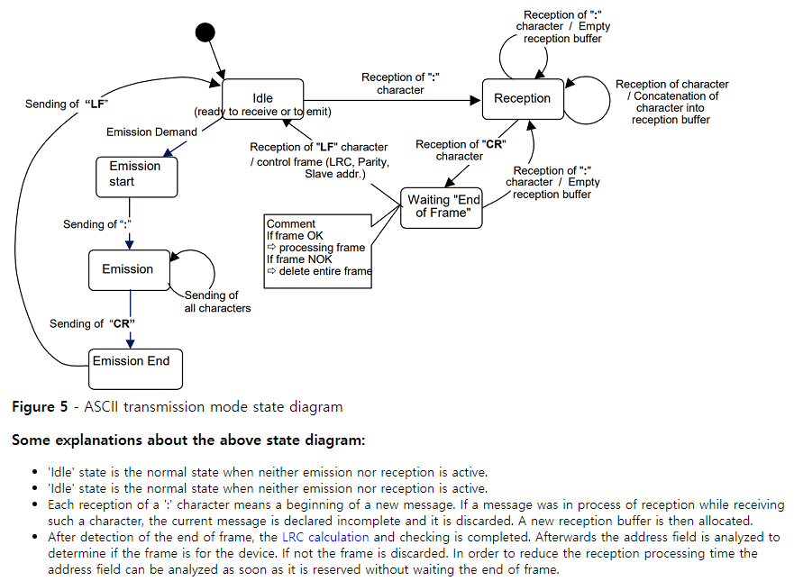
Serial 통신
- serial 통신을 통해 측정된 농도 data 를 읽어가도록 할 수 있다.
- RS-232C 9pin connector 로 연결 한다.
- RS-232 setting : 9600 baud, 1 start bit, 8 data bit, no parity, 1 stop bit

ASCII MODBUS Protocol

RS-232 setting : 9600 baud, 1 start bit, 7 data bit, (even/odd/no) parity, 1 stop bit(even/odd parity) or 2 stop bits(no parity)

 | Start | Address | Function code | Data |  | LRC |  | EOF(End Of Frame)
Request (master --> slave) | : 0x3A |  |  |  | 0 upto 2x 252 char. |  |  | CR 0x0D | LF 0x0A

 |  | 0 : broadcast | 0x01 |  |  | LRC(Longitudinal Redundancy Check)
 |  | 1..247 : slave address | 0x02 |  |  | 방법 1) | = 256 - [(address + function code + data) % 256] 을 수신한 LRC 와 같은지 비교 한다.
 |  | 248..255 : reserved | 0x03 |  |  | 방법 2) | = [(address + function code + data + LRC) % 256] == 0 인지 비교 한다.
 |  |  | 0x04
 |  |  | 0x05

 |  |  | 0xA0
 |  |  | 0xA1
 |  |  | 0xA2
 |  |  | 0xA3

 | Start | Address | Function code | Data |  | LRC |  | EOF(End Of Frame)
Response (master <-- slave) | : 0x3A |  |  |  | 0 upto 2x 252 char. |  |  | CR 0x0D | LF 0x0A

 |  | slave address

12) Isolation
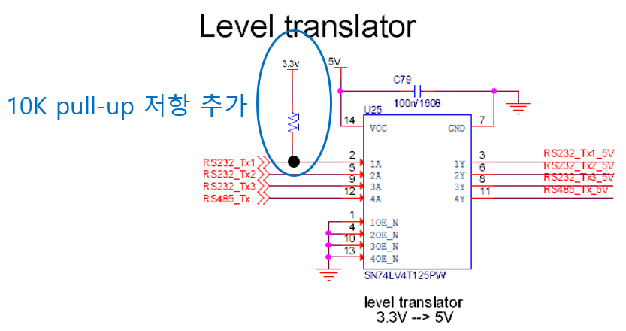
serial communication isolation circuit

1. serial communication isolation circuit 회로 수정 사항
a) optocoupler LED drive current 변경 : 10 mA --> 2.5 mA (resistor 330 ohm --> 1.5K ohm)
- optocouple 특성상 rising delay 와 falling delay 가 전류량에 따라 달라짐.
- 많은 전류를 흘릴때 rising delay, falling delay 중 하나의 응답 속도가 빨라지면 다른 하나는 느려짐.
- 전류값을 조절하여 rising delay 와 falling delay 가 비슷하도록 조절이 필요 함.
- RS-232 signal 의 high 폭 과 low 폭이 비슷한 비율이 되어야 안정적인 동작이 가능 함.
비율이 많이 틀어지면 수신단의 sampling position 에 영향을 받아 data 가 깨지는 현상 발생할 수 있음.
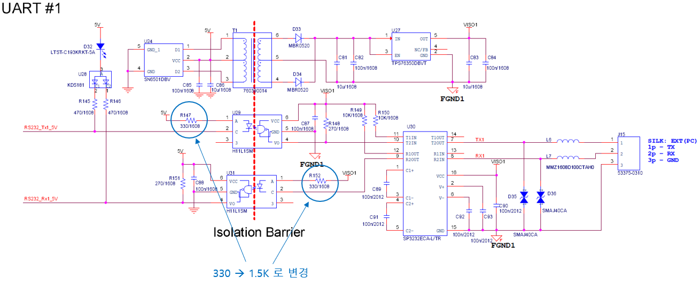

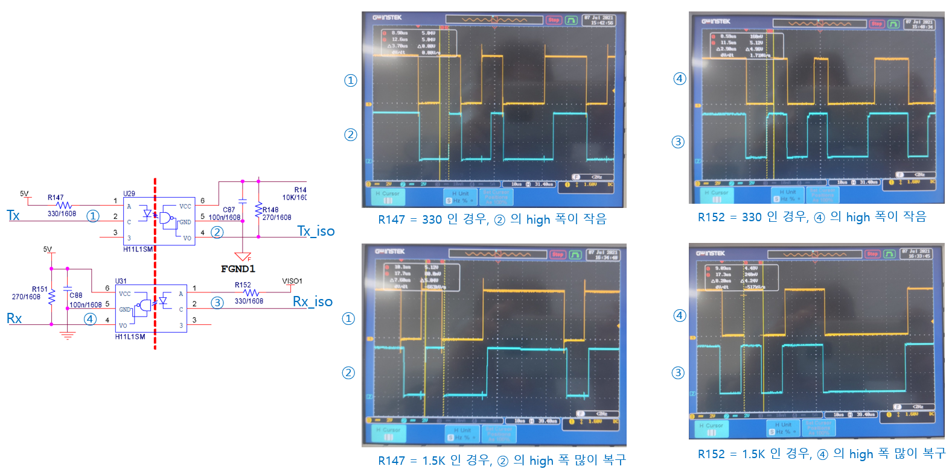

b) program 이 안된 상태에서 MCU Tx1 단자가 input (floating) 상태 임.
- program 이 전혀 안되어 있는 상태에서 MCU 의 Tx1 단자의 상태가 floating 이며 low 상태로 인식 됨.
이로 인해 RS-232 Tx line 이 idle 상태인 high 가 아니며 마치 data 가 전송중인 것처럼 LED indicator 가 켜짐.
- 현재 보드에 수정 적용이 쉽지 않으므로 현재 보드는 그대로 가고 다음 버전 제작시 수정 사항 반영해야 함.

14) SSCG


SSCG ( Spread Spectrum Clock Generation)
- EMI (Electromagnetic Interference) 저감을 위한 기능
- main PLL clock 을 미세하게 흔들어, 특정 주파수에 집중된 energy 를 분산 시켜,
결과적으로 측정 장비에서 주파수 별로 측정되는 energy 양을 낮추어 EMI 규제를 통과하기 위한 방법

1. EMI 시험 방법 | 2. EMI 규제 기준
- 아래와 같이 EUT 에서 방출하는 전자파를 안테나로 포집 측정 | - Class A(가정용) 와 Class B(산업용) 로 구분 됨.



3. SSCG 사용시 효과
- 아래와 같이 SSCG enable 시 방사 energy 가 퍼지면 peak 값이 낮아 짐.


- 실측정 예

15) Solenoid
Solenoid valve
1. MFC 가 약액의 흐름을 완전히 close 할 수 있는 기능이 없음. 따라서 별도의 valve 를 통해 약액의 흐름을 open/close 해야 함.
2. 약액의 흐름 제어를 위해 air valve 와 이를 제어하기 위한 solenoid valve 로 구성된다.
3. 아래 그림 참조

약액
약액
약액
 | Air valve Open/Close 제어 (AMDZ13R-6BUP-Z0N4X) |  | MFC (Flow Rate 제어)

Air
 |  | - operation : under 30/min.

Air
 |  |  |  | 4-20mA IN
 | V114T-5MNZ Solenoid valve (Air valve open/close 제어) |  |  | 4-20mA OUT
 |  |  | 24V on/off 제어
 |  |  |  |  | Nu-2000
 |  |  |  |  | Main board
 | - response time : On(5 msec), Off(4 msec)
 | - min. operating freq. : 20 Hz (50 msec)
 | - normal close
 | - power saving circuit included (24V, 0.1W, 4.2mA)
 | - indicator light included

